15_04
RELATÓRIO DIÁRIO DE RONDAS - TAG TIMS

DATA: 15 de abril de 2026 - 18:00 as 06:00
ENGIE |  |  |  | Nº do Contrato |  | CONTRATADA
ESOM – Engie Soluções de Operação e Manutenção | RDO |  |  | AC380ESOM |  | V F S SISTEMA ELETRÔNICO DE ALARME LTDA
1. DESCRIÇÃO (ÕES) DA(S) OCORRÊNCIA(S):
1ª Ronda: Informo que às 23:00 hrs chegamos na Tag edg Tims onde realizamos a primeira vistoria nos setores, portas e cadeados e ar-condicionado funcionando s/alterações. Sala das baterias com portas e cadeado s/alterações. Realizadas vistorias em todo perímetro interno e externo dos cercados. 2ª Ronda: Informo que às 00:30 hrs chegamos na Tag edg Tims onde realizamos a segunda vistoria nos setores, portas e cadeados e ar-condicionado funcionando s/alterações. Sala das baterias com portas e cadeado s/alterações. Realizadas vistorias em todo perímetro interno e externo dos cercados.
2- PARALISAÇÕES (DURAÇÃO E MOTIVO)
Sem paralisações.
3- REGISTRO FOTOGRÁFICO
Imagem 01 - |  |  |  |  | Imagem 02 -
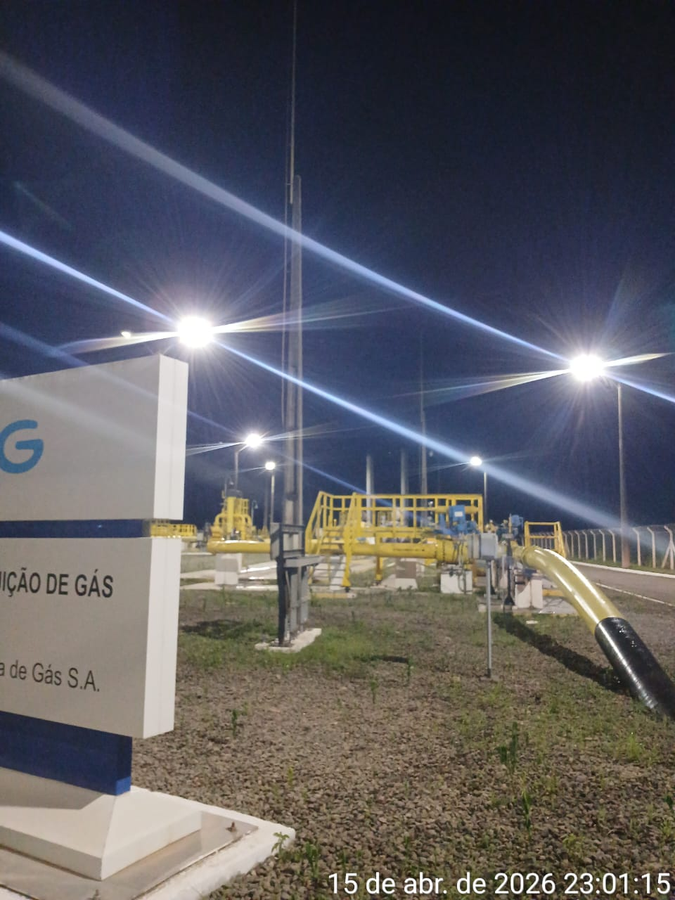 |  |  |  |  | 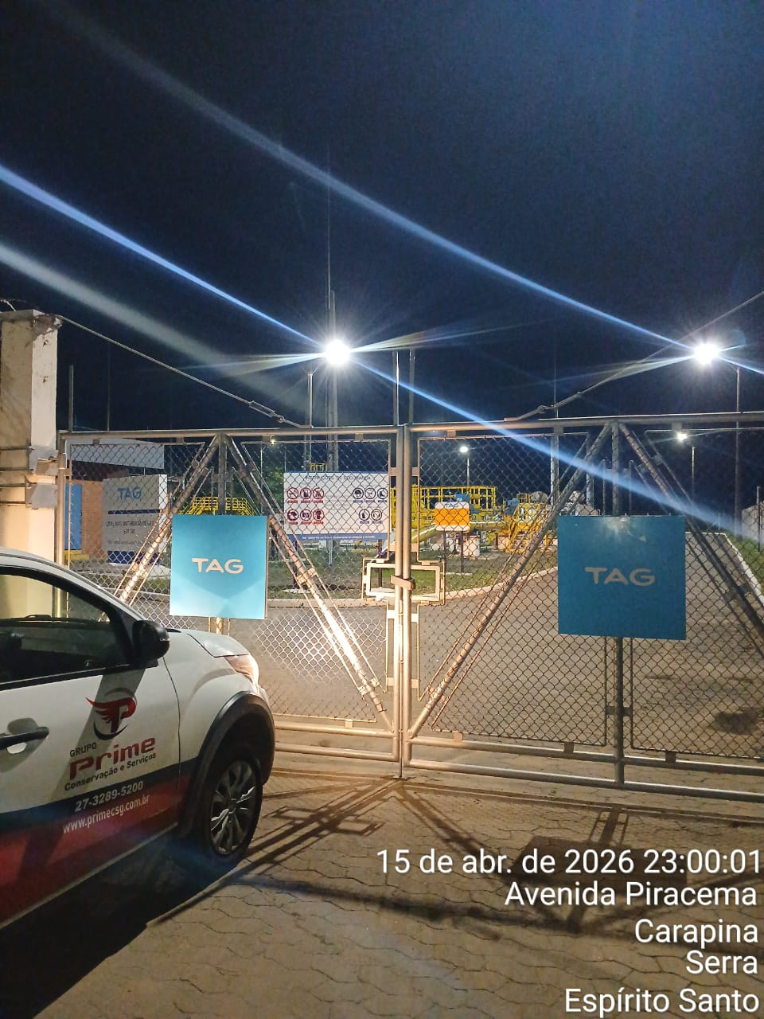
Imagem 03 - |  |  |  |  | Imagem 04 -
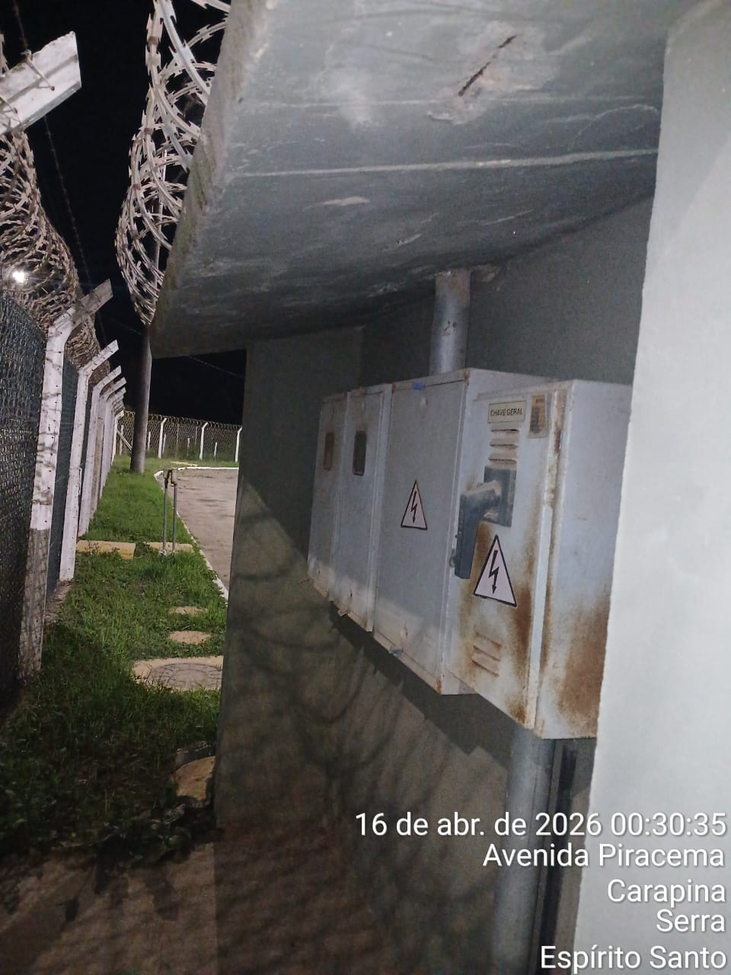 |  |  |  |  | 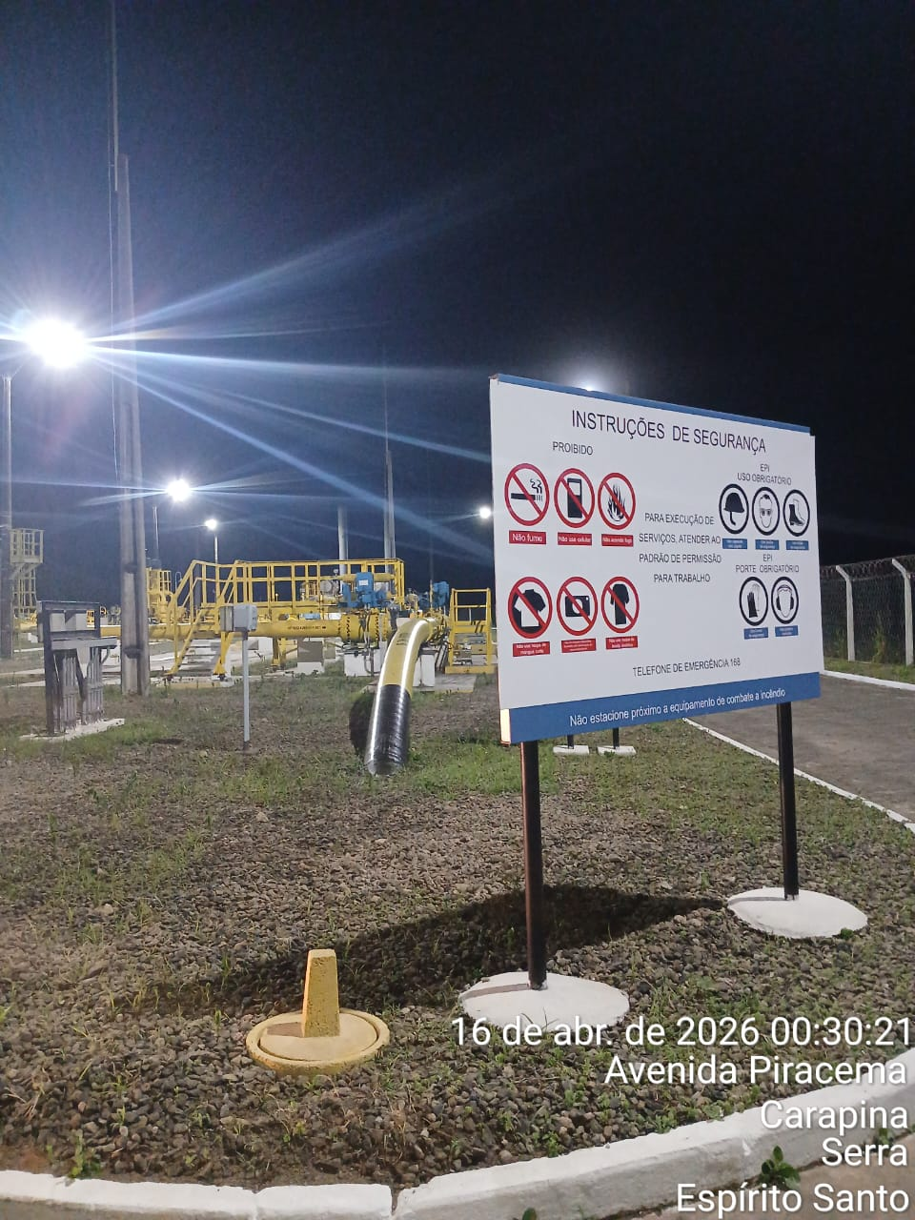
CHEGADA NA UNIDADE | TEMPO DE PERMANÊNCIA |  | SAÍDA DA UNIDADE |  | CHEGADA NA UNIDADE |  | TEMPO DE PERMANÊNCIA | SAÍDA DA UNIDADE
23:00:00 | 0:30:00 |  | 23:30:00 |  | 0:30:00 |  | 0:30:00 | 1:00:00
EQUIPE DE RONDA |  | RESPONSÁVEL PELA TRANSCRIÇÃO |  |  | RESPONSÁVEL PELA FISCALIZAÇÃO ESOM
Equipe |  | Supervisor

16_04
RELATÓRIO DIÁRIO DE RONDAS - TAG TIMS

DATA: 16 de abril de 2026 - 06:00 as 18:00
ENGIE |  |  |  | Nº do Contrato |  | CONTRATADA
ESOM – Engie Soluções de Operação e Manutenção | RDO |  |  | AC380ESOM |  | V F S SISTEMA ELETRÔNICO DE ALARME LTDA
1. DESCRIÇÃO (ÕES) DA(S) OCORRÊNCIA(S):
1ª Ronda: Informo que às 13:20 hrs chegamos na Tag edg Tims onde realizamos a primeira vistoria nos setores, portas e cadeados e ar-condicionado funcionando s/alterações. Sala das baterias com portas e cadeado s/alterações. Realizadas vistorias em todo perímetro interno e externo dos cercados. 2ª Ronda: Informo que às 14:25 hrs chegamos na Tag edg Tims onde realizamos a segunda vistoria nos setores, portas e cadeados e ar-condicionado funcionando s/alterações. Sala das baterias com portas e cadeado s/alterações. Realizadas vistorias em todo perímetro interno e externo dos cercados.
2- PARALISAÇÕES (DURAÇÃO E MOTIVO)
Sem paralisações.
3- REGISTRO FOTOGRÁFICO
Imagem 01 - |  |  |  |  | Imagem 02 -
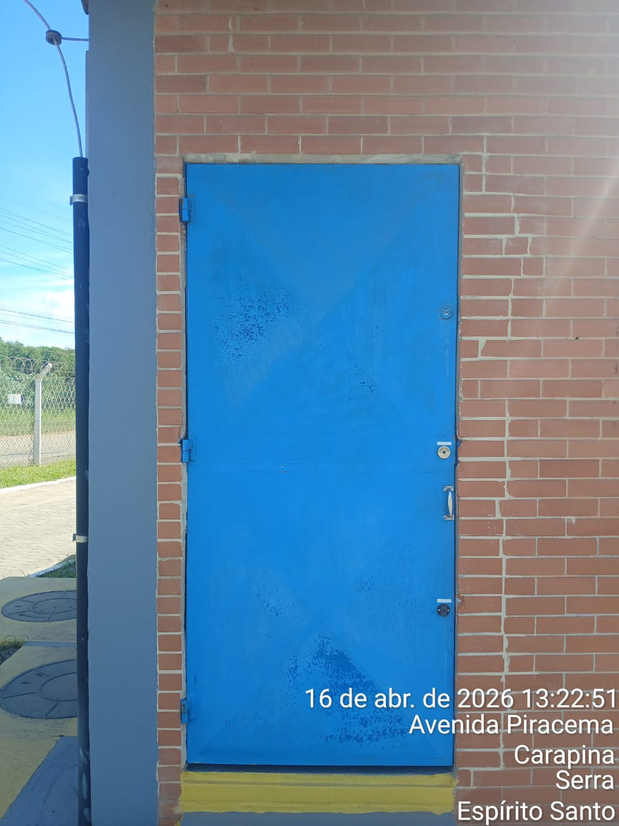 |  |  |  |  | 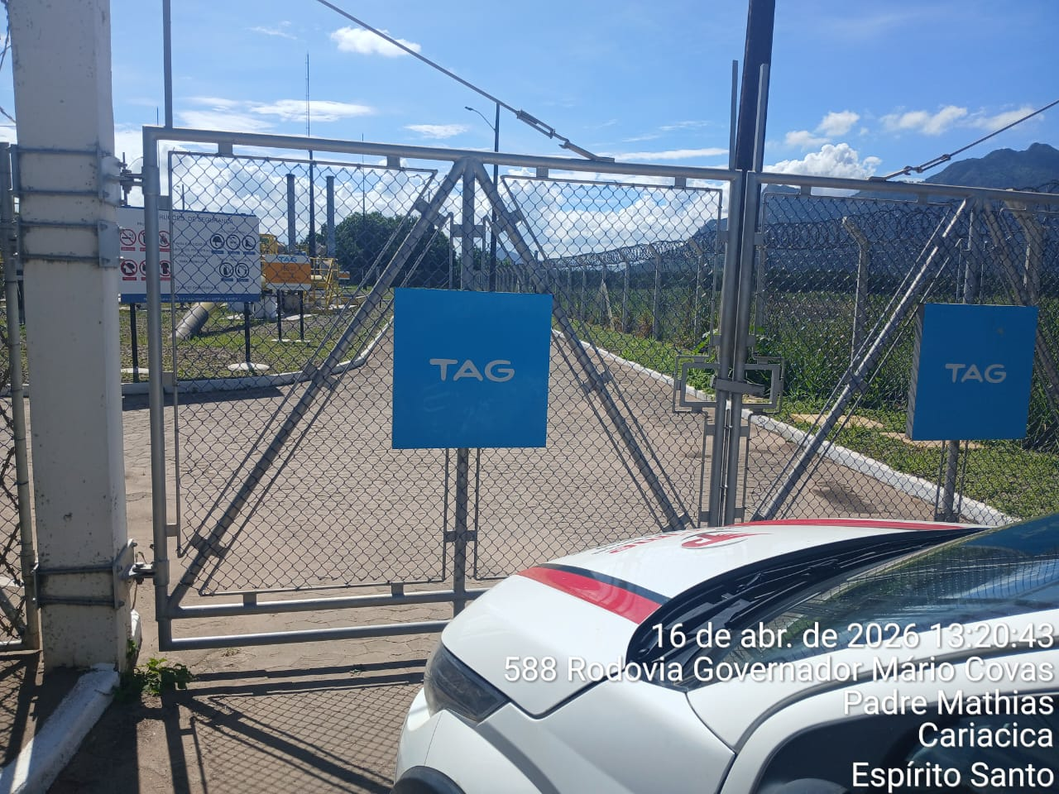
Imagem 03 - |  |  |  |  | Imagem 04 -
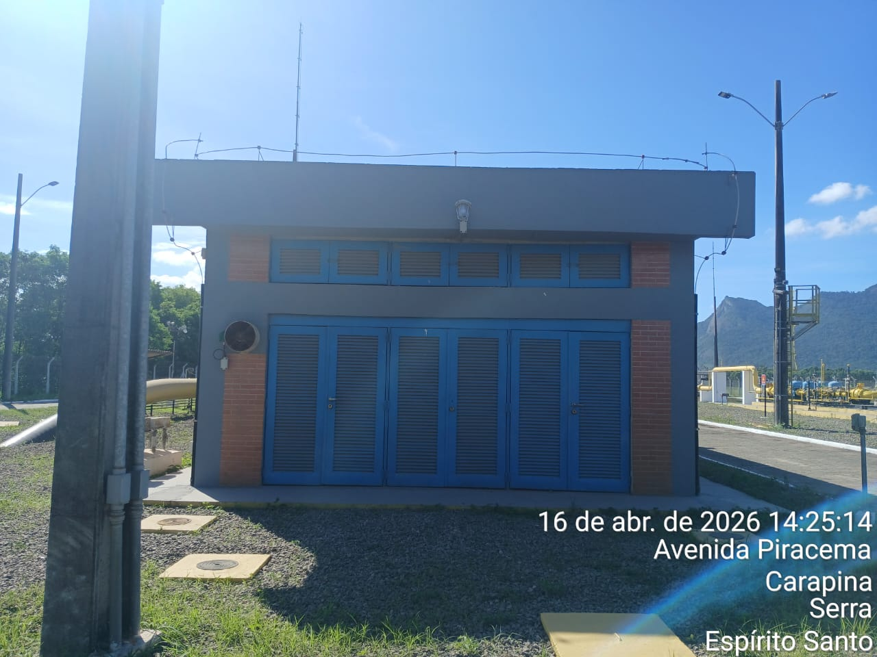 |  |  |  |  | 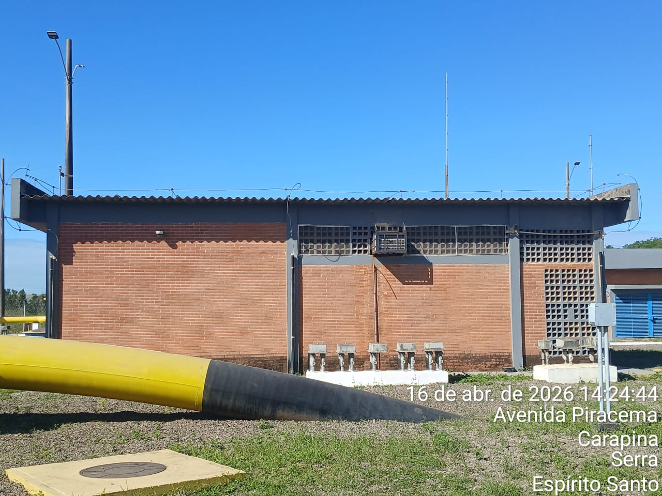
CHEGADA NA UNIDADE | TEMPO DE PERMANÊNCIA |  | SAÍDA DA UNIDADE |  | CHEGADA NA UNIDADE |  | TEMPO DE PERMANÊNCIA | SAÍDA DA UNIDADE
13:20:00 | 0:30:00 |  | 13:50:00 |  | 14:25:00 |  | 0:30:00 | 14:55:00
EQUIPE DE RONDA |  | RESPONSÁVEL PELA TRANSCRIÇÃO |  |  | RESPONSÁVEL PELA FISCALIZAÇÃO ESOM
Equipe |  | Supervisor

17_04
RELATÓRIO DIÁRIO DE RONDAS - TAG TIMS

DATA: 17 de abril de 2026 - 18:00 �s 06:00
ENGIE |  |  |  | Nº do Contrato |  | CONTRATADA
ESOM – Engie Soluções de Operação e Manutenção | RDO |  |  | AC380ESOM |  | V F S SISTEMA ELETRÔNICO DE ALARME LTDA
1. DESCRIÇÃO (ÕES) DA(S) OCORRÊNCIA(S):
1ª Ronda: Informo que às 18:45 hrs chegamos na Tag edg Tims onde realizamos a primeira vistoria nos setores, portas e cadeados e ar-condicionado funcionando s/alterações. Sala das baterias com portas e cadeado s/alterações. Realizadas vistorias em todo perímetro interno e externo dos cercados. 2ª Ronda: Informo que às 00:01 hrs chegamos na Tag edg Tims onde realizamos a segunda vistoria nos setores, portas e cadeados e ar-condicionado funcionando s/alterações. Sala das baterias com portas e cadeado s/alterações. Realizadas vistorias em todo perímetro interno e externo dos cercados.
2- PARALISAÇÕES (DURAÇÃO E MOTIVO)
Sem paralisações.
3- REGISTRO FOTOGRÁFICO
Imagem 01 |  |  |  |  | Imagem 02
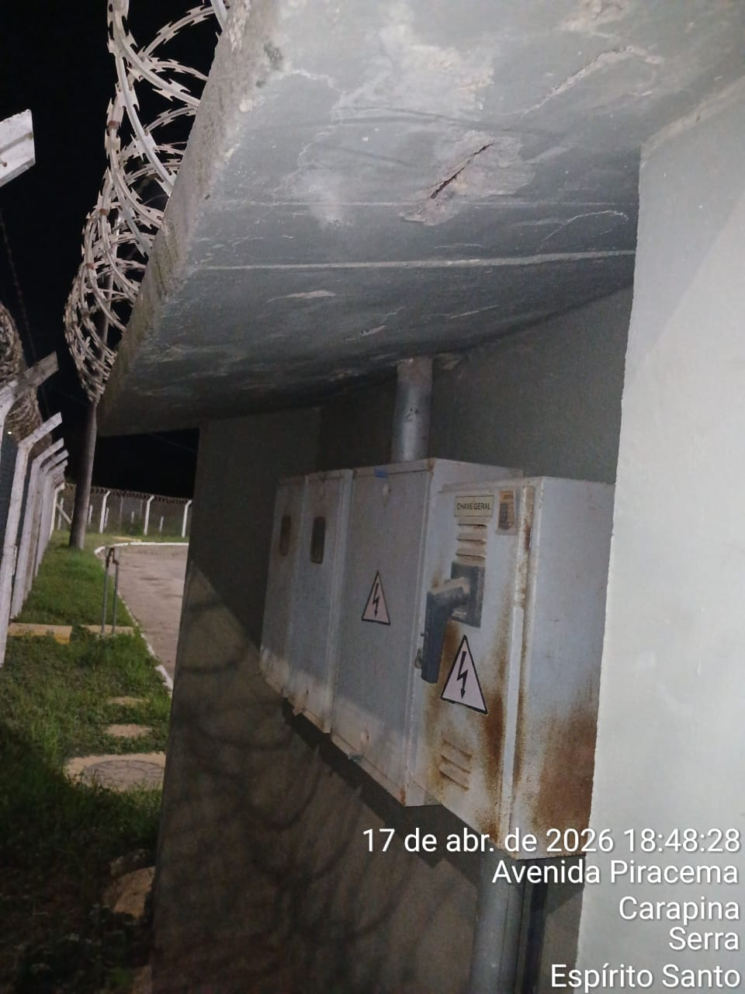 |  |  |  |  | 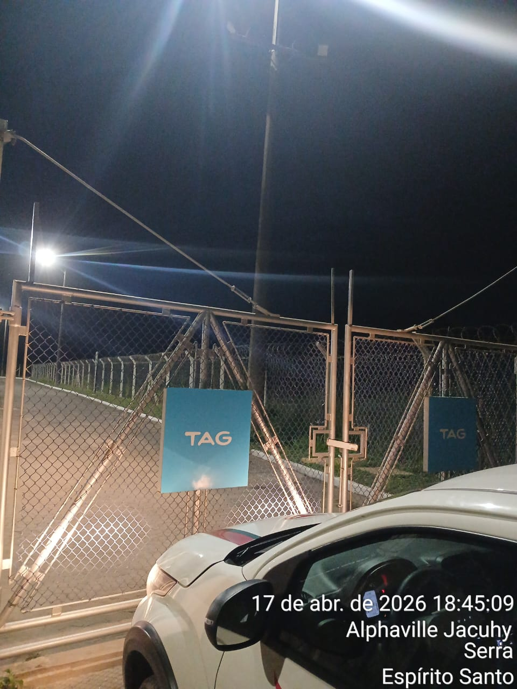
Imagem 03 |  |  |  |  | Imagem 04 -
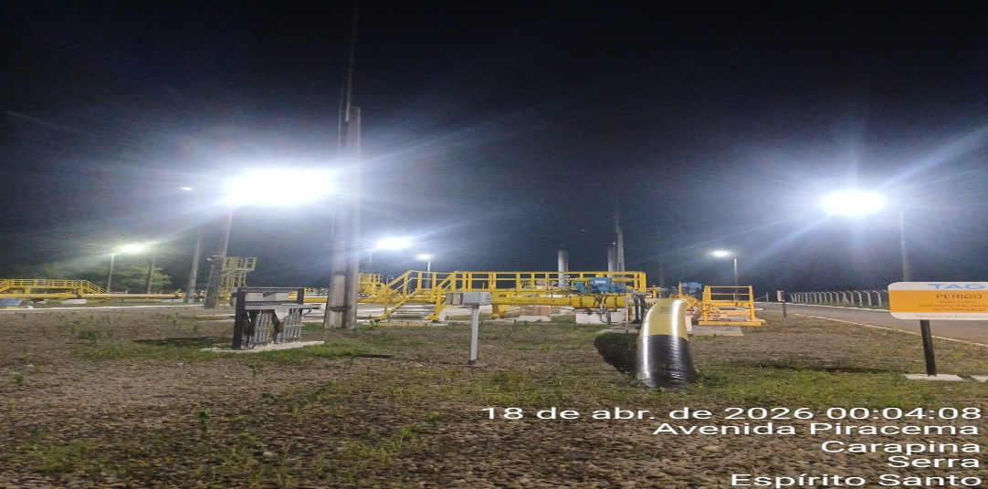 |  |  |  |  | 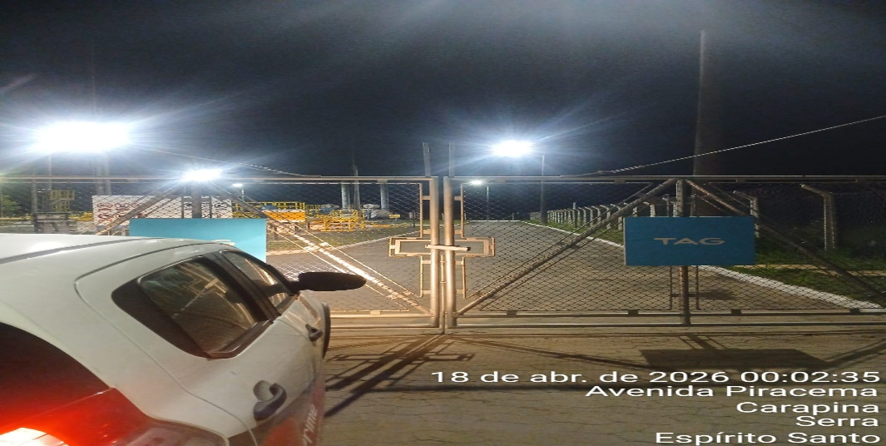
CHEGADA NA UNIDADE | TEMPO DE PERMANÊNCIA |  | SAÍDA DA UNIDADE |  | CHEGADA NA UNIDADE |  | TEMPO DE PERMANÊNCIA | SAÍDA DA UNIDADE
18:45:00 | 0:30:00 |  | 19:15:00 |  | 0:01:00 |  | 0:30:00 | 0:31:00
EQUIPE DE RONDA |  | RESPONSÁVEL PELA TRANSCRIÇÃO |  |  | RESPONSÁVEL PELA FISCALIZAÇÃO ESOM
Equipe |  | Supervisor

18_04
RELATÓRIO DIÁRIO DE RONDAS - TAG TIMS

DATA: 18 de abril de 2026 - 06:00 as 18:00
ENGIE |  |  |  | Nº do Contrato |  | CONTRATADA
ESOM – Engie Soluções de Operação e Manutenção | RDO |  |  | AC380ESOM |  | V F S SISTEMA ELETRÔNICO DE ALARME LTDA
1. DESCRIÇÃO (ÕES) DA(S) OCORRÊNCIA(S):
1ª Ronda: Informo que às 06:00 hrs chegamos na Tag EDG TIMS, onde realizamos a primeira vistoria nos setores, portas, cadeados e ar-condicionado, sem alterações. Sala das baterias com portas e cadeado s/alterações. Realizadas vistorias em todo perímetro interno e externo dos cercados. Registros da 1ª ronda: - Foto 07:39:58: Port�o manh� 2ª Ronda: Informo que às 08:46 hrs chegamos na Tag de edg Tims onde realizamos a segunda vistoria nos setores, portas e cadeados e ar-condicionado funcionando s/alterações. Sala das baterias com portas e cadeado s/alterações. Realizadas vistorias em todo perímetro interno e externo dos cercados.
2- PARALISAÇÕES (DURAÇÃO E MOTIVO)
Sem paralisações.
3- REGISTRO FOTOGRÁFICO
Imagem 01 - |  |  |  |  | Imagem 02 -
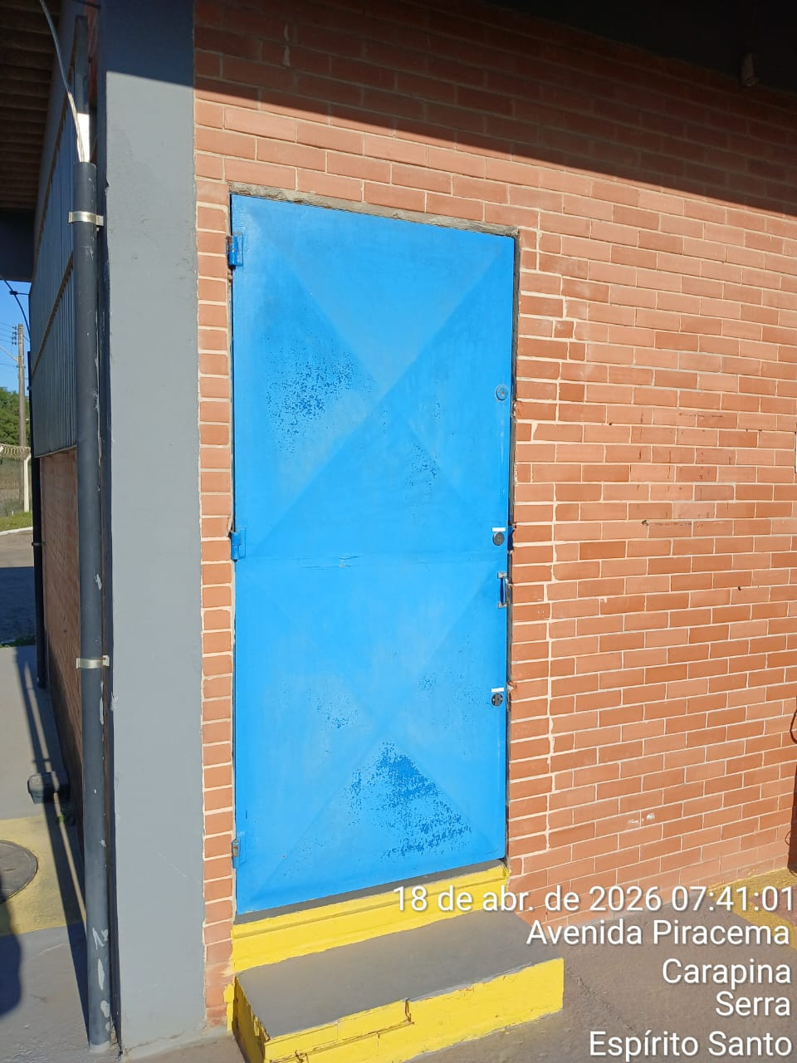 |  |  |  |  | 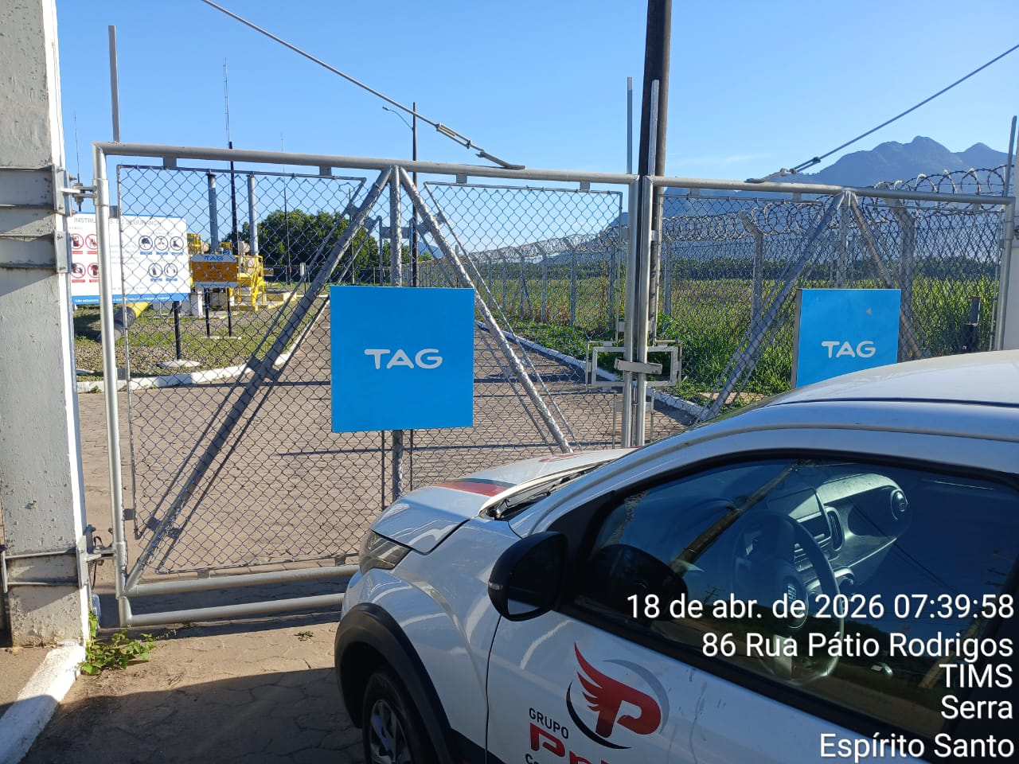
Imagem 03 - |  |  |  |  | Imagem 04 -
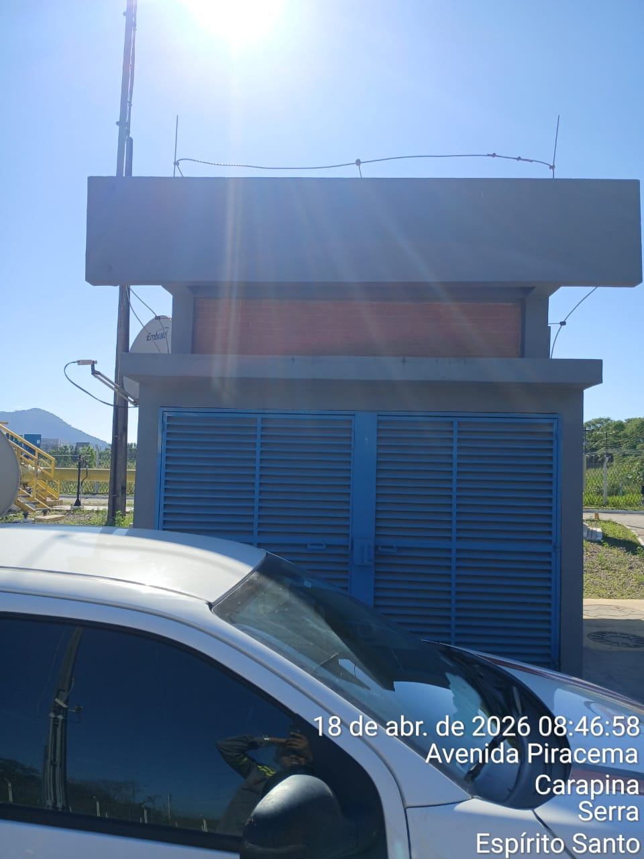 |  |  |  |  | 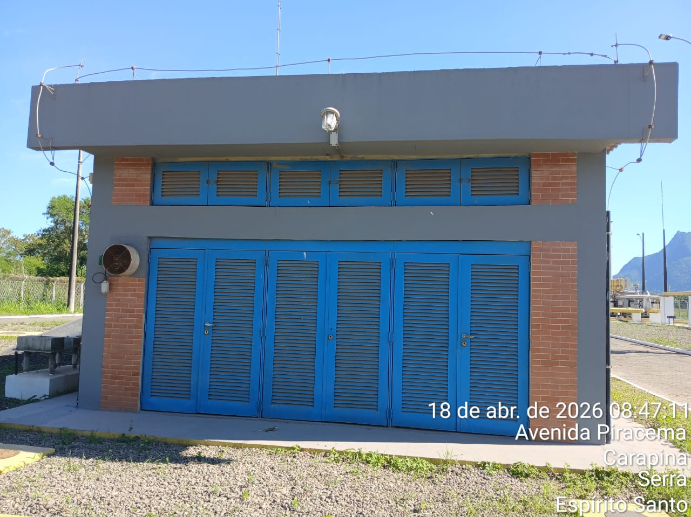
CHEGADA NA UNIDADE | TEMPO DE PERMANÊNCIA |  | SAÍDA DA UNIDADE |  | CHEGADA NA UNIDADE |  | TEMPO DE PERMANÊNCIA | SAÍDA DA UNIDADE
7:39:00 | 0:30:00 |  | 8:09:00 |  | 8:46:00 |  | 0:30:00 | 9:16:00
EQUIPE DE RONDA |  | RESPONSÁVEL PELA TRANSCRIÇÃO |  |  | RESPONSÁVEL PELA FISCALIZAÇÃO ESOM
Equipe |  | Supervisor

19_04
RELATÓRIO DIÁRIO DE RONDAS - TAG TIMS

DATA: 19 de abril de 2026 - 18:00 às 06:00
ENGIE |  |  |  | Nº do Contrato |  | CONTRATADA
ESOM – Engie Soluções de Operação e Manutenção | RDO - |  |  | AC380ESOM |  | V F S SISTEMA ELETRÔNICO DE ALARME LTDA
1. DESCRIÇÃO (ÕES) DA(S) OCORRÊNCIA(S):
1ª Ronda: Informo que às 18:30 hrs chegamos na Tag edg Tims onde realizamos a primeira vistoria nos setores, portas e cadeados e ar-condicionado funcionando s/alterações. Sala das baterias com portas e cadeado s/alterações. Realizadas vistorias em todo perímetro interno e externo dos cercados. 2ª Ronda: Informo que às 14:40 hrs chegamos na Tag edg Tims onde realizamos a primeira vistoria nos setores, portas e cadeados e ar-condicionado funcionando s/alterações. Sala das baterias com portas e cadeado s/alterações. Realizadas vistorias em todo perímetro interno e externo dos cercados .
2- PARALISAÇÕES (DURAÇÃO E MOTIVO)

3- REGISTRO FOTOGRÁFICO
Imagem 01 - |  |  |  |  | Imagem 02 -
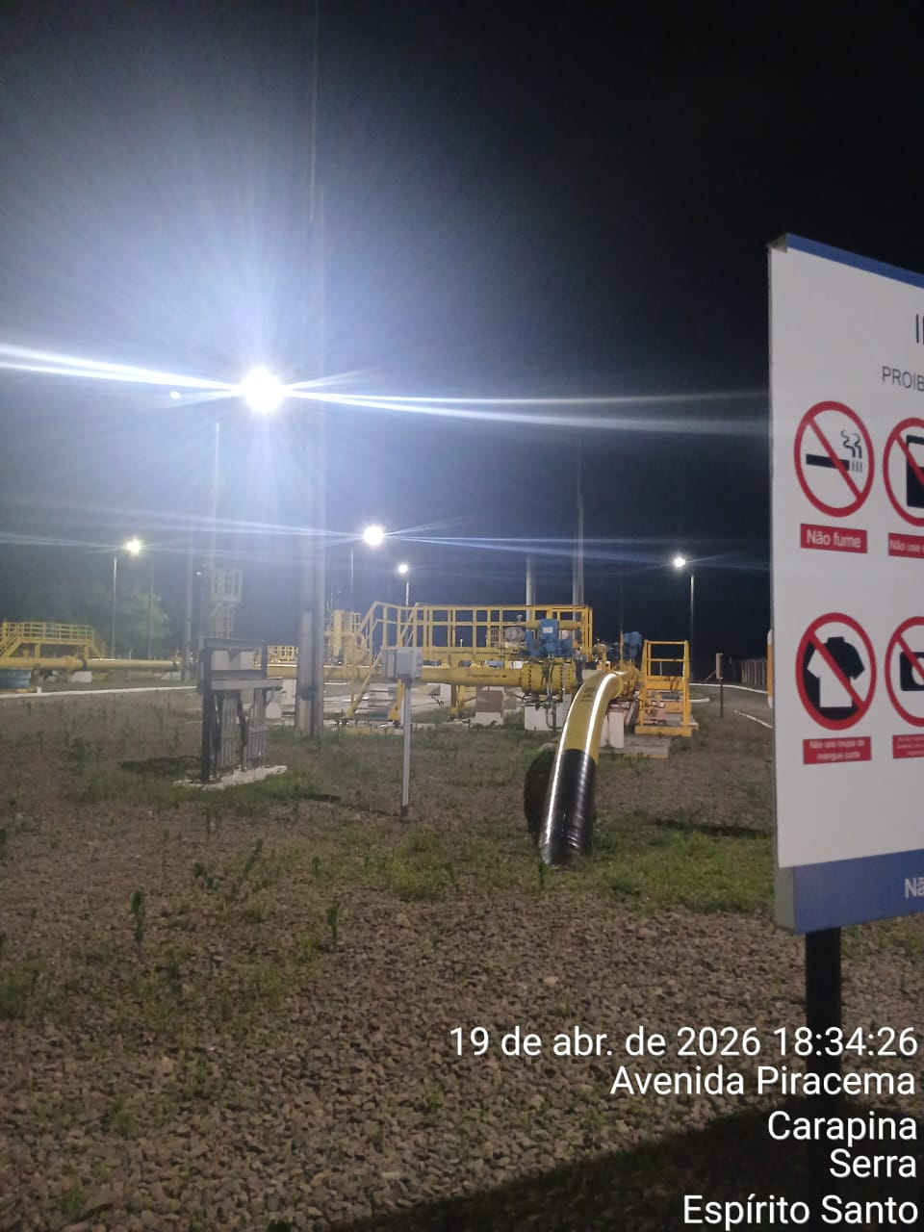 |  |  |  |  | 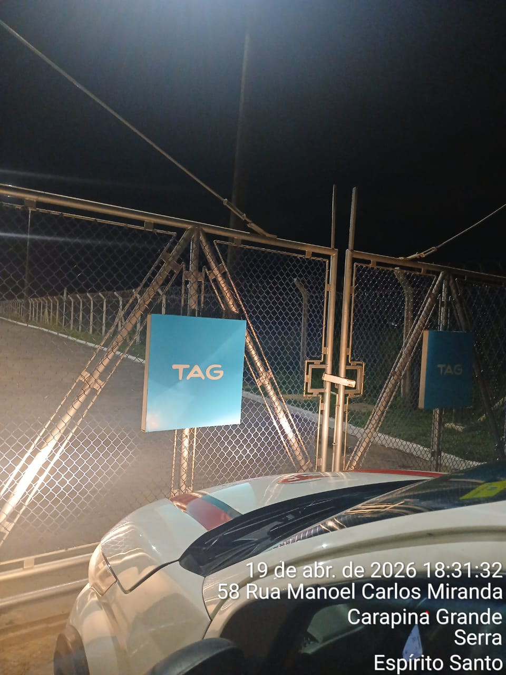
Imagem 03 - |  |  |  |  | Imagem 04 -
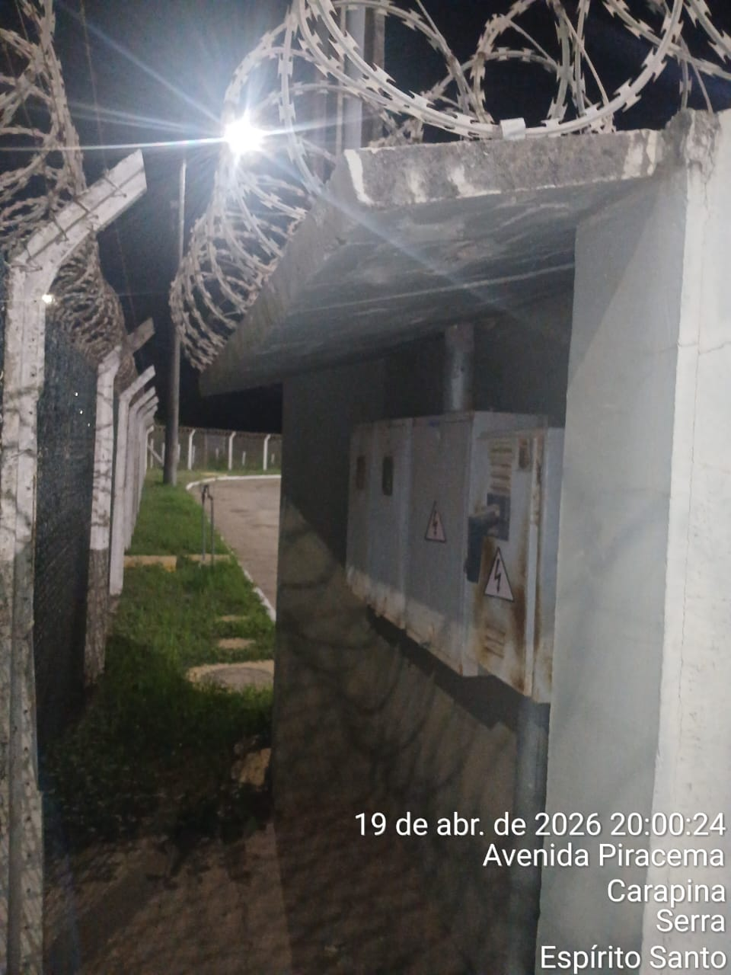 |  |  |  |  | 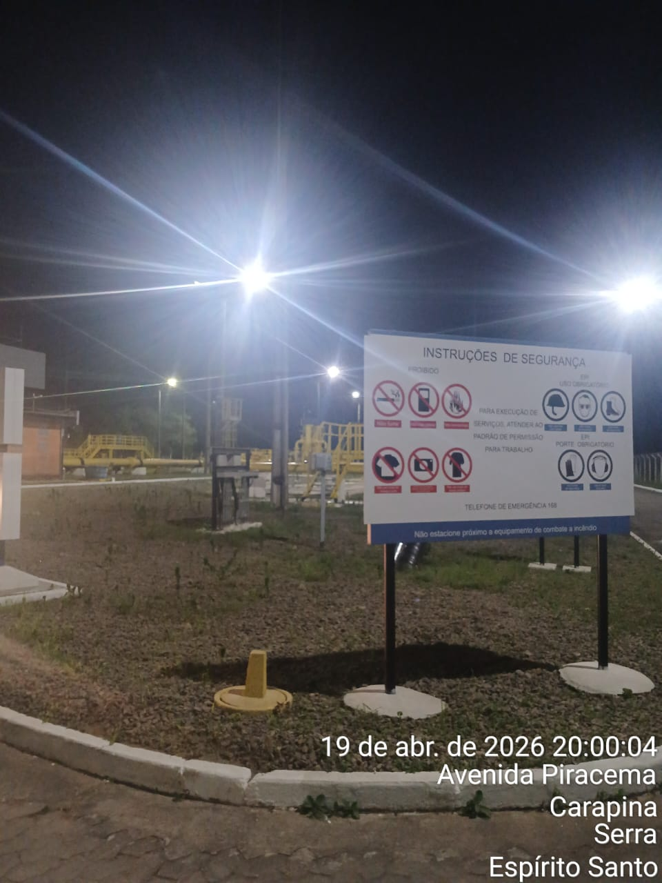
CHEGADA NA UNIDADE | TEMPO DE PERMANÊNCIA |  | SAÍDA DA UNIDADE |  | CHEGADA NA UNIDADE |  | TEMPO DE PERMANÊNCIA | SAÍDA DA UNIDADE
18:30:00 | 0:30:00 |  | 19:00:00 |  | 20:00:00 |  | 0:30:00 | 20:30:00
EQUIPE DE RONDA |  | RESPONSÁVEL PELA TRANSCRIÇÃO |  |  | RESPONSÁVEL PELA FISCALIZAÇÃO ESOM
Equipe |  | Supervisor

20_04
RELATÓRIO DIÁRIO DE RONDAS - TAG TIMS

DATA: 20 de abril de 2026 - 06:00 às 18:00
ENGIE |  |  |  | Nº do Contrato |  | CONTRATADA
ESOM – Engie Soluções de Operação e Manutenção | RDO - |  |  | AC380ESOM |  | V F S SISTEMA ELETRÔNICO DE ALARME LTDA
1. DESCRIÇÃO (ÕES) DA(S) OCORRÊNCIA(S):
1ª Ronda: Informo que às 12:53 hrs chegamos na Tag edg Tims onde realizamos a primeira vistoria nos setores, portas e cadeados e ar-condicionado funcionando s/alterações. Sala das baterias com portas e cadeado s/alterações. Realizadas vistorias em todo perímetro interno e externo dos cercados. 2ª Ronda: Informo que às 14:00 hrs chegamos na Tag edg Tims onde realizamos a segunda vistoria nos setores, portas e cadeados e ar-condicionado funcionando s/alterações. Sala das baterias com portas e cadeado s/alterações. Realizadas vistorias em todo perímetro interno e externo dos cercados.
2- PARALISAÇÕES (DURAÇÃO E MOTIVO)

3- REGISTRO FOTOGRÁFICO
Imagem 01 - |  |  |  |  | Imagem 02 -
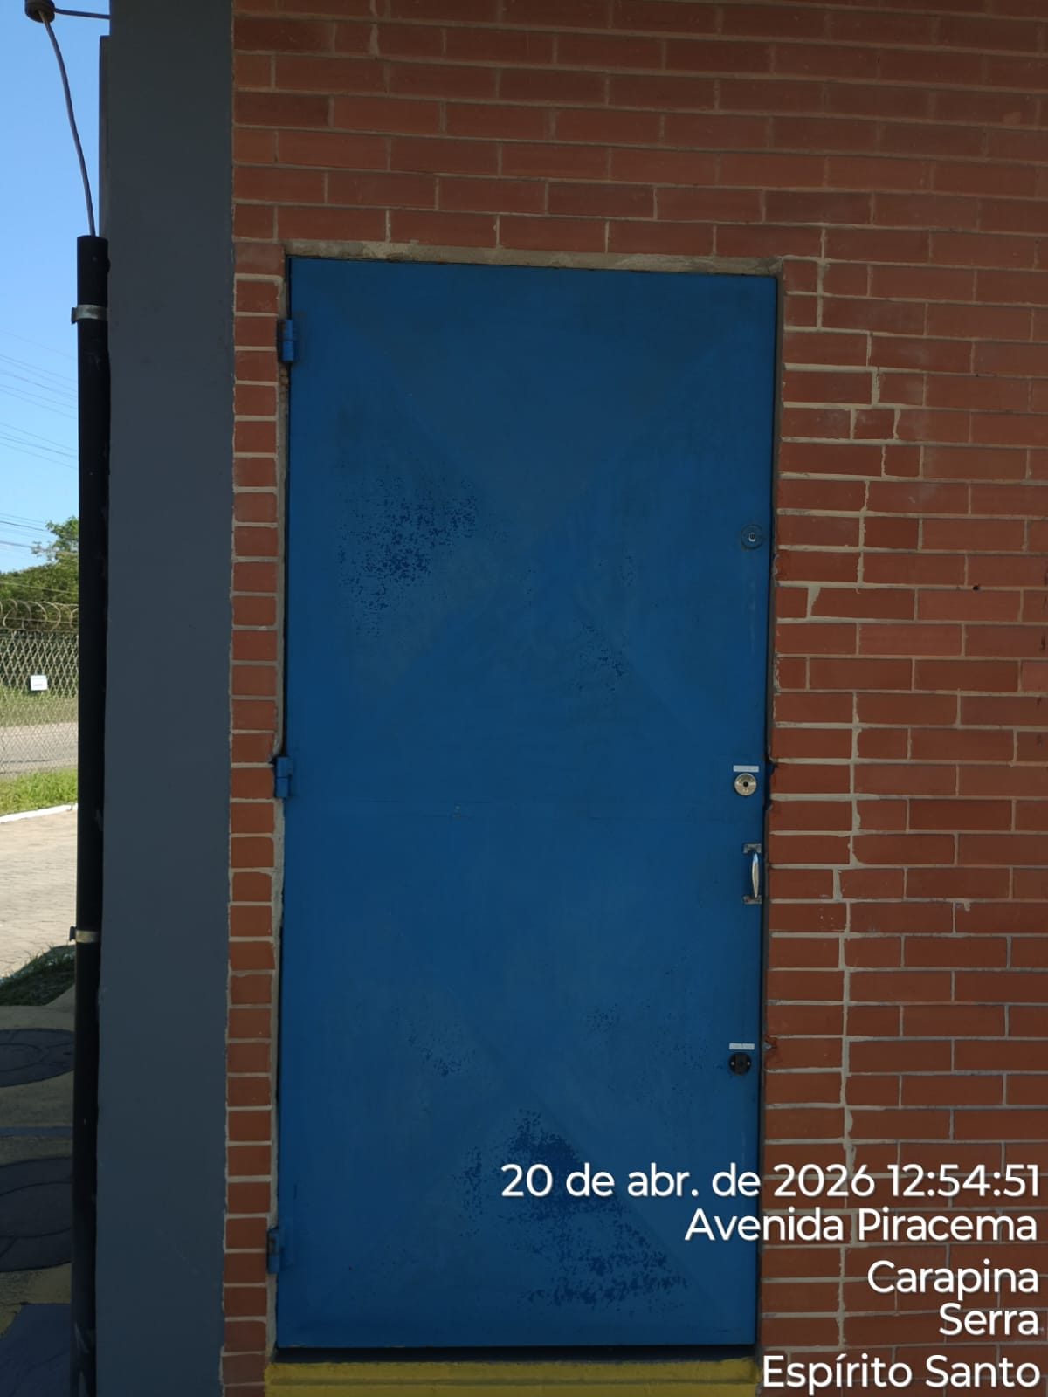 |  |  |  |  | 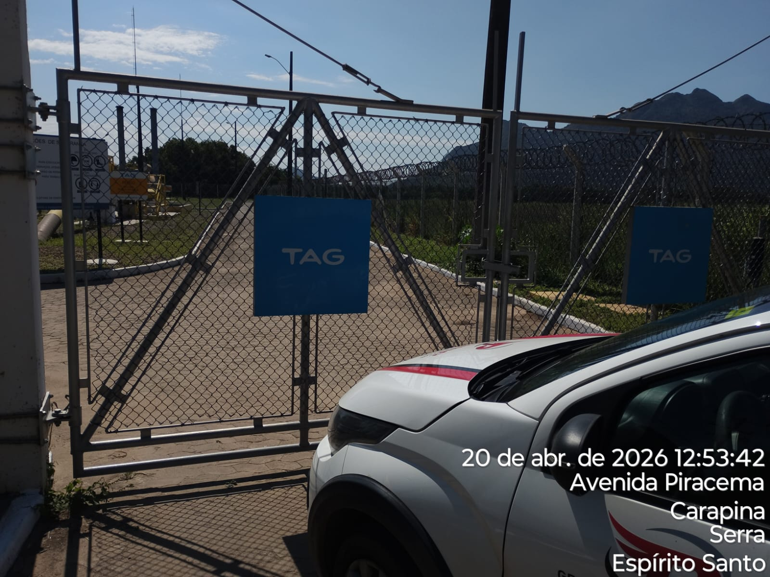
Imagem 03 - |  |  |  |  | Imagem 04 -
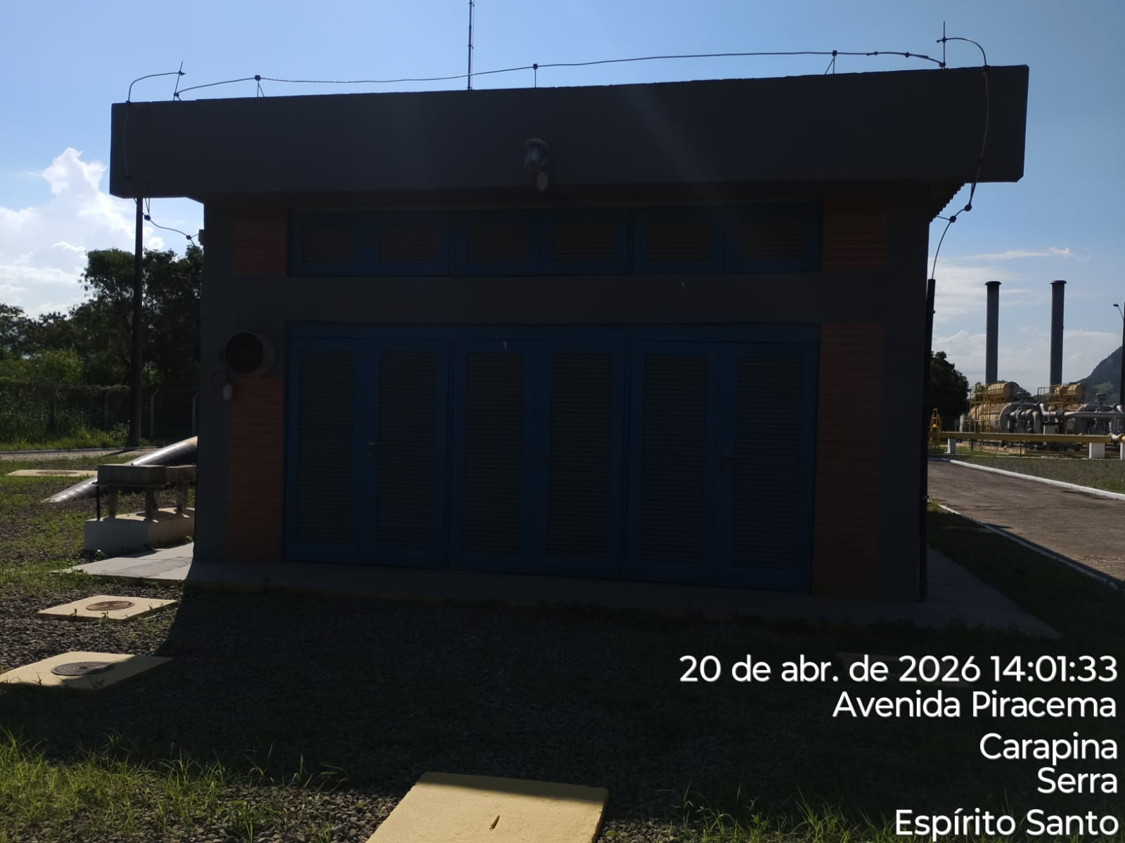 |  |  |  |  | 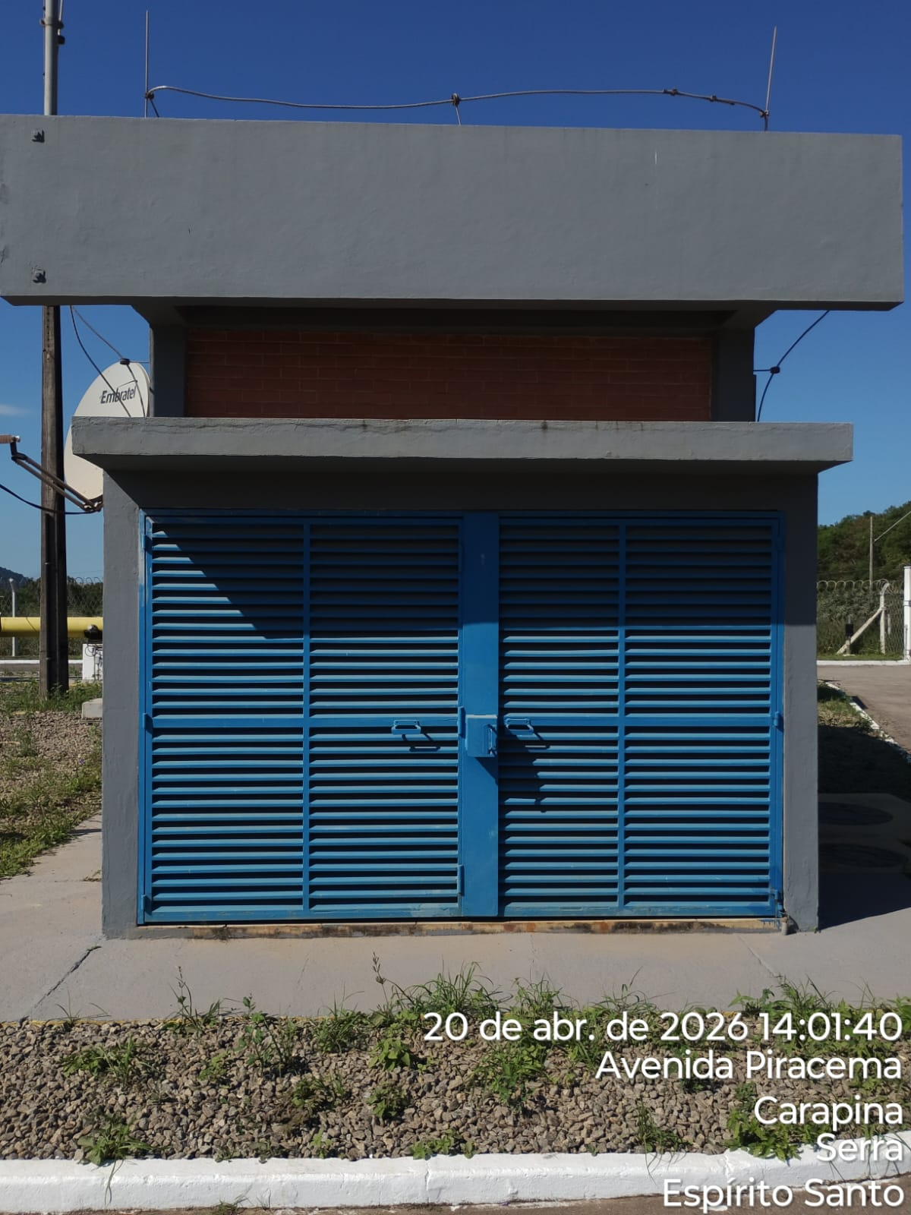
CHEGADA NA UNIDADE | TEMPO DE PERMANÊNCIA |  | SAÍDA DA UNIDADE |  | CHEGADA NA UNIDADE |  | TEMPO DE PERMANÊNCIA | SAÍDA DA UNIDADE
12:53:00 | 0:30:00 |  | 13:23:00 |  | 14:00:00 |  | 0:30:00 | 14:30:00
EQUIPE DE RONDA |  | RESPONSÁVEL PELA TRANSCRIÇÃO |  |  | RESPONSÁVEL PELA FISCALIZAÇÃO ESOM
Equipe |  | Supervisor

21_04
RELATÓRIO DIÁRIO DE RONDAS - TAG TIMS

DATA: 21 de abril de 2026 - 18:00 às 06:00
ENGIE |  |  |  | Nº do Contrato |  | CONTRATADA
ESOM – Engie Soluções de Operação e Manutenção | RDO - |  |  | AC380ESOM |  | V F S SISTEMA ELETRÔNICO DE ALARME LTDA
1. DESCRIÇÃO (ÕES) DA(S) OCORRÊNCIA(S):
1ª Ronda: Informo que às 22:35 hrs chegamos na Tag edg Tims onde realizamos a primeira vistoria nos setores, portas e cadeados e ar-condicionado funcionando s/alterações. Sala das baterias com portas e cadeado s/alterações. Realizadas vistorias em todo perímetro interno e externo dos cercados. 2ª Ronda: Informo que às 00:05 hrs chegamos na Tag edg Tims onde realizamos a segunda vistoria nos setores, portas e cadeados e ar-condicionado funcionando s/alterações. Sala das baterias com portas e cadeado s/alterações. Realizadas vistorias em todo perímetro interno e externo dos cercados.
2- PARALISAÇÕES (DURAÇÃO E MOTIVO)

3- REGISTRO FOTOGRÁFICO
Imagem 01 - |  |  |  |  | Imagem 02 -
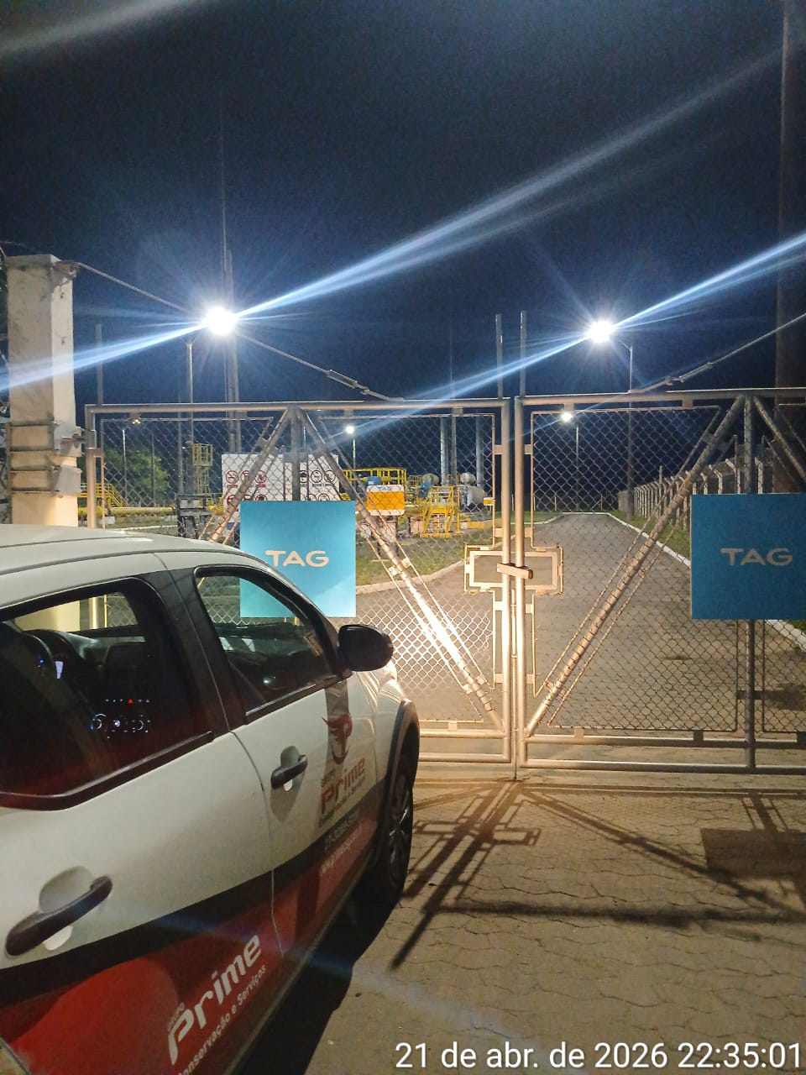 |  |  |  |  | 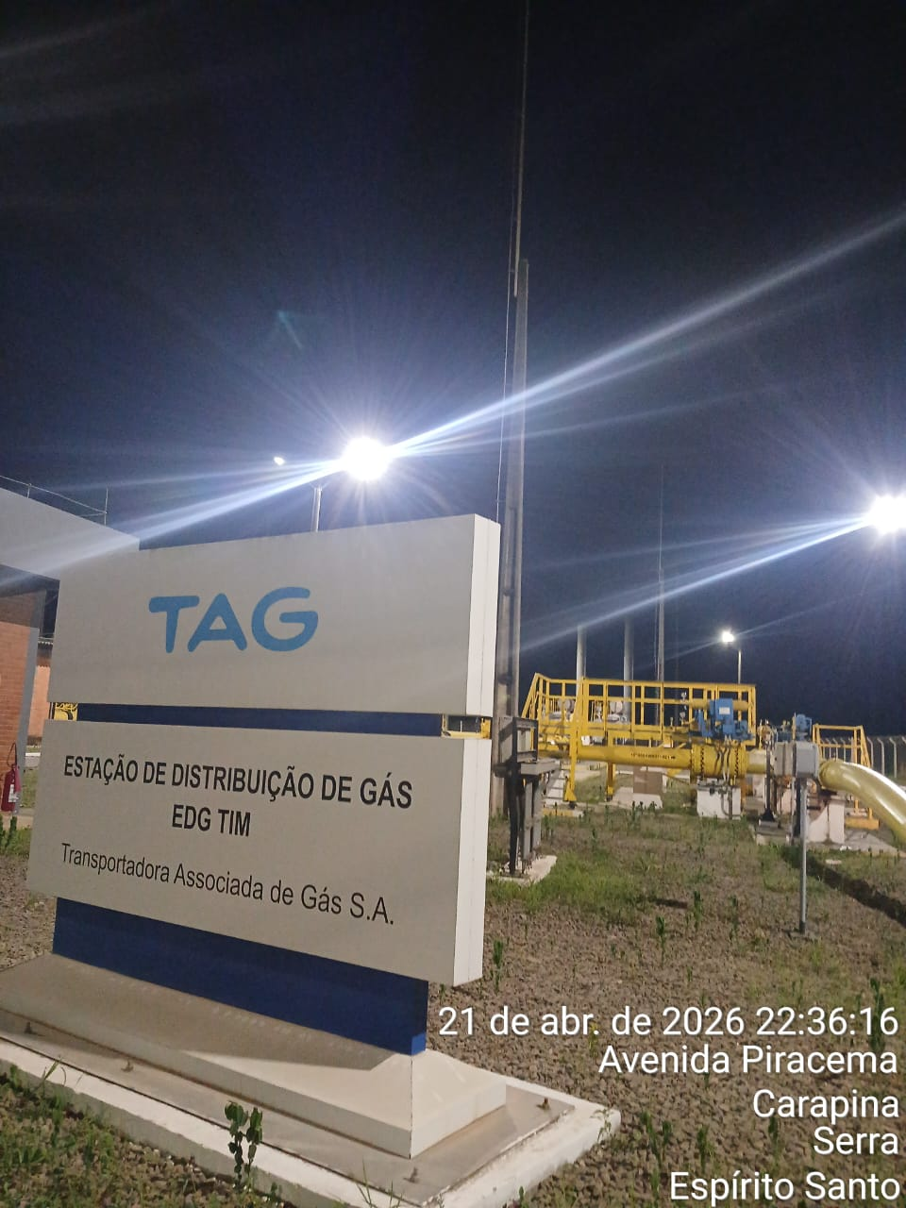
Imagem 03 - |  |  |  |  | Imagem 04 -
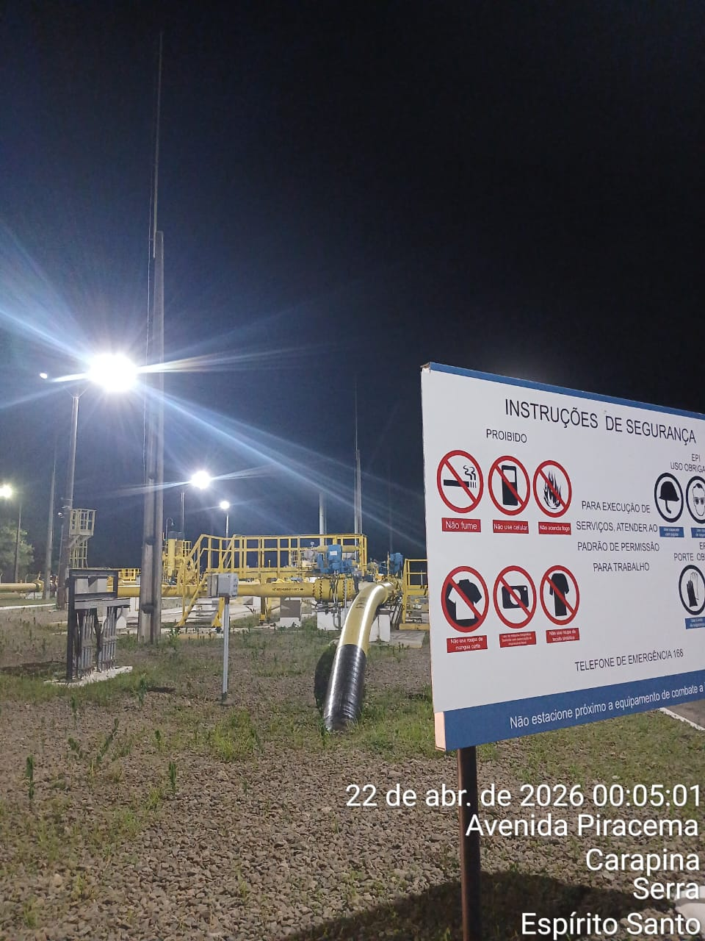 |  |  |  |  | 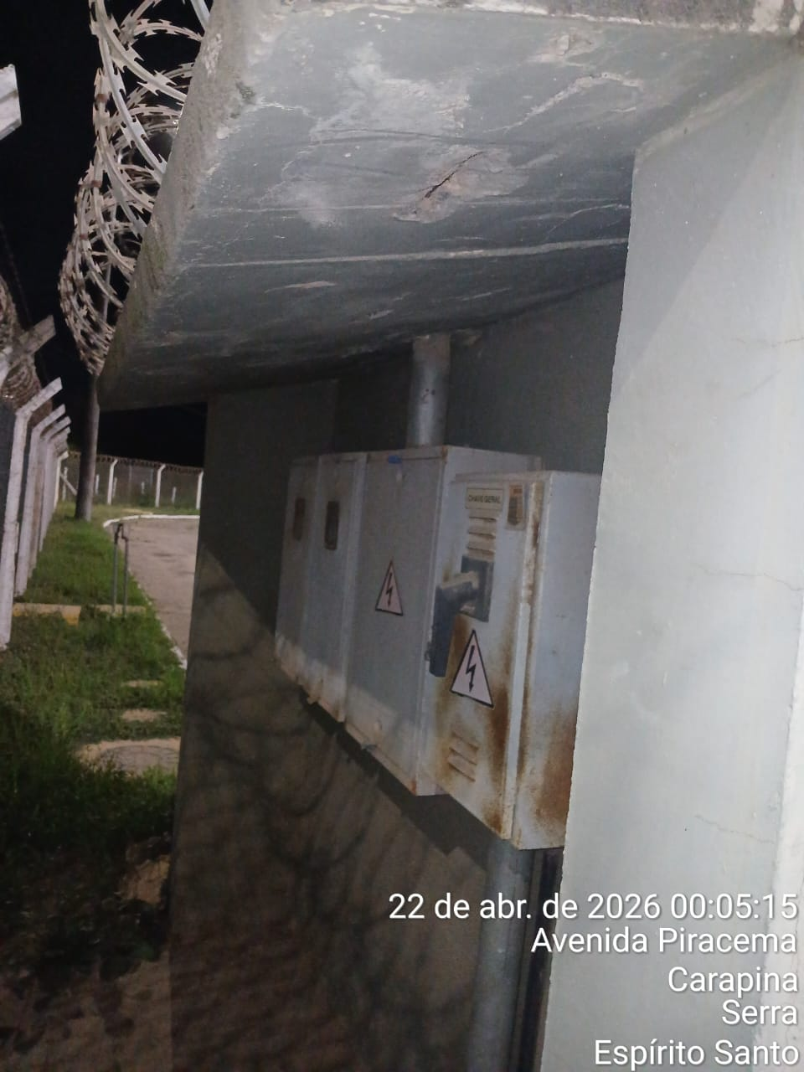
CHEGADA NA UNIDADE | TEMPO DE PERMANÊNCIA |  | SAÍDA DA UNIDADE |  | CHEGADA NA UNIDADE |  | TEMPO DE PERMANÊNCIA | SAÍDA DA UNIDADE
22:35:00 | 0:30:00 |  | 23:05:00 |  | 0:05:00 |  | 0:30:00 | 0:35:00
EQUIPE DE RONDA |  | RESPONSÁVEL PELA TRANSCRIÇÃO |  |  | RESPONSÁVEL PELA FISCALIZAÇÃO ESOM
Equipe |  | Supervisor

22_04
RELATÓRIO DIÁRIO DE RONDAS - TAG TIMS

DATA: 22 de abril de 2026 - 06:00 às 18:00
ENGIE |  |  |  | Nº do Contrato |  | CONTRATADA
ESOM – Engie Soluções de Operação e Manutenção | RDO - |  |  | AC380ESOM |  | V F S SISTEMA ELETRÔNICO DE ALARME LTDA
1. DESCRIÇÃO (ÕES) DA(S) OCORRÊNCIA(S):
1ª Ronda: Informo que às 12:59 hrs chegamos na Tag edg Tims onde realizamos a primeira vistoria nos setores, portas e cadeados e ar-condicionado funcionando s/alterações. Sala das baterias com portas e cadeado s/alterações. Realizadas vistorias em todo perímetro interno e externo dos cercados. 2ª Ronda: Informo que às 14:03 hrs chegamos na Tag edg Tims onde realizamos a segunda vistoria nos setores, portas e cadeados e ar-condicionado funcionando s/alterações. Sala das baterias com portas e cadeado s/alterações. Realizadas vistorias em todo perímetro interno e externo dos cercados.
2- PARALISAÇÕES (DURAÇÃO E MOTIVO)

3- REGISTRO FOTOGRÁFICO
Imagem 01 - |  |  |  |  | Imagem 02 -
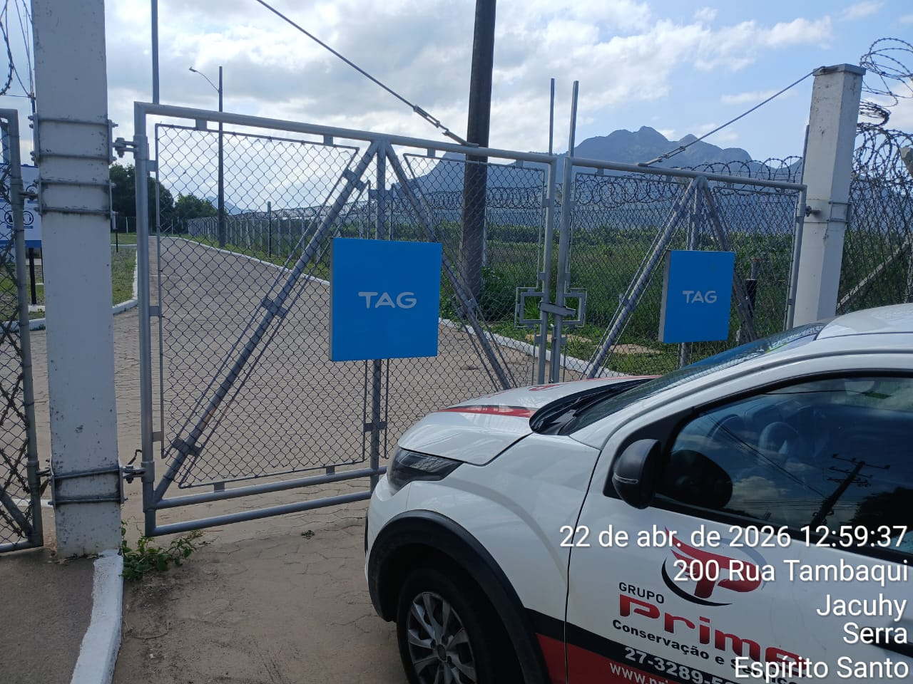 |  |  |  |  | 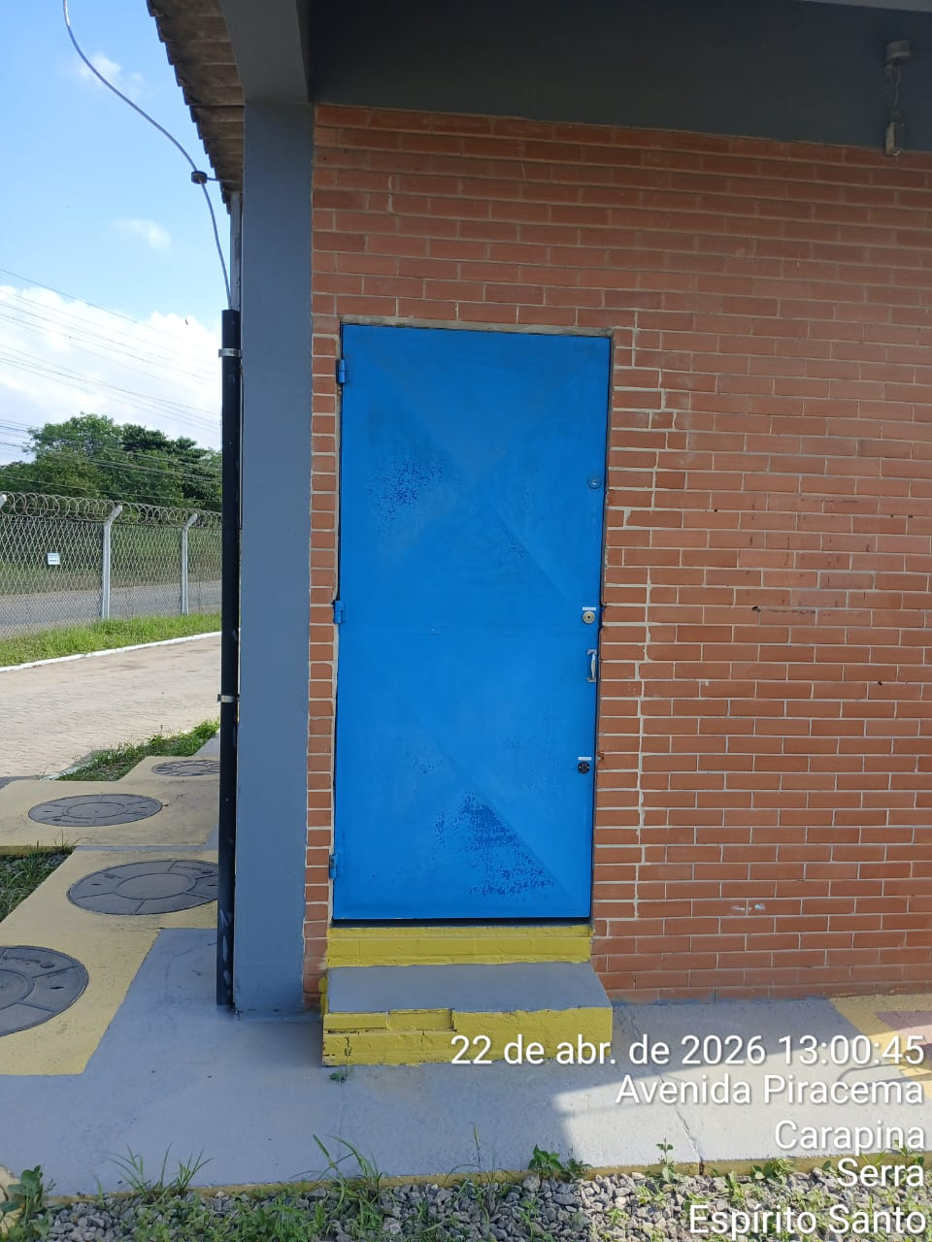
Imagem 03 - |  |  |  |  | Imagem 04 -
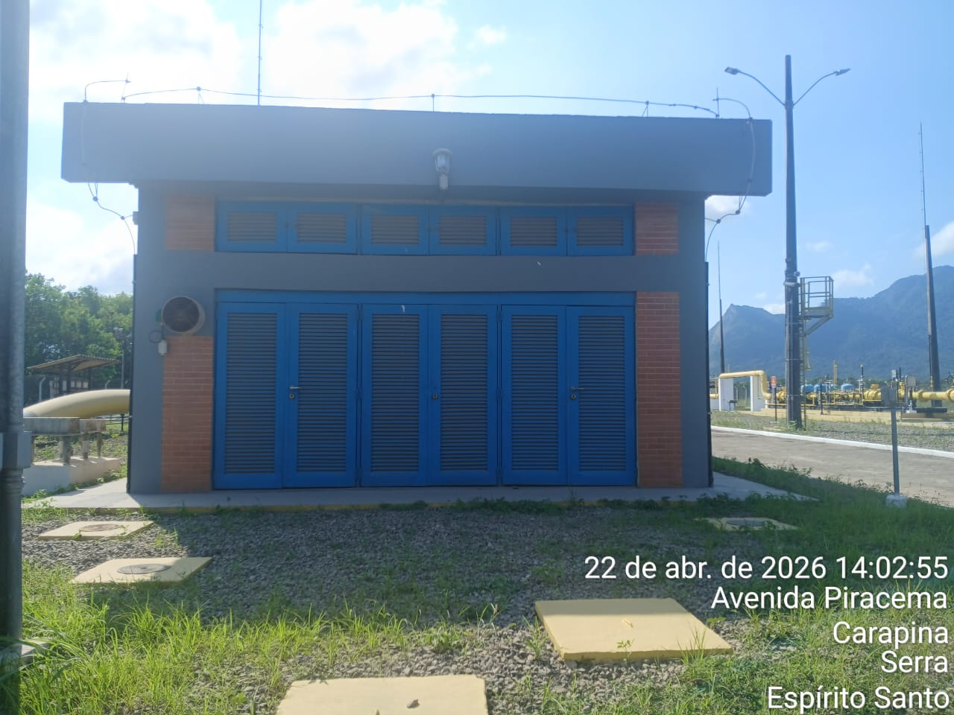 |  |  |  |  | 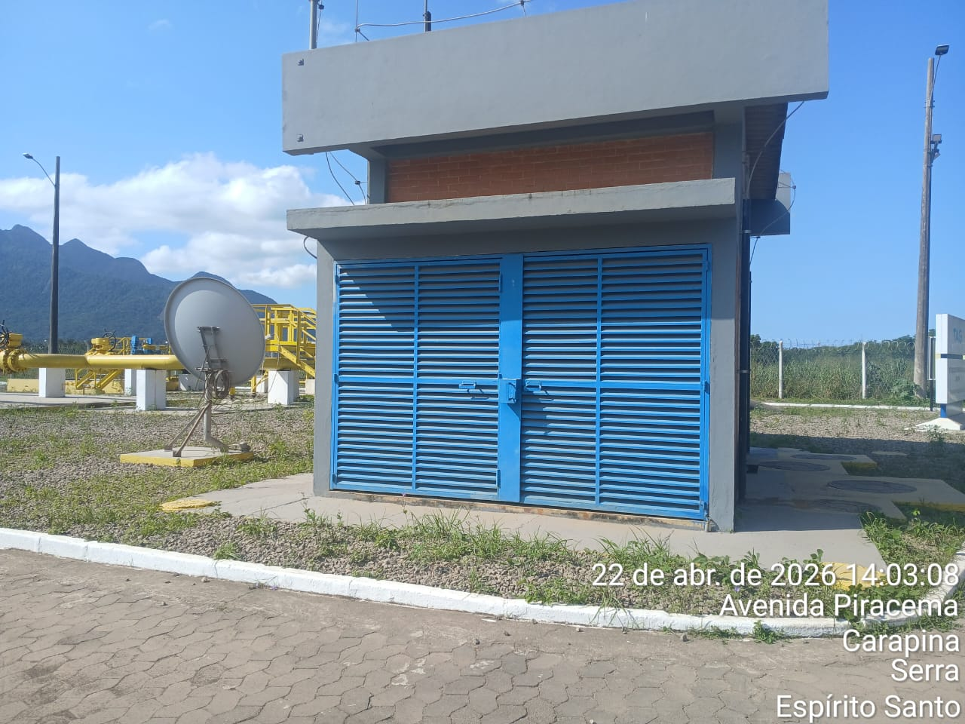
CHEGADA NA UNIDADE | TEMPO DE PERMANÊNCIA |  | SAÍDA DA UNIDADE |  | CHEGADA NA UNIDADE |  | TEMPO DE PERMANÊNCIA | SAÍDA DA UNIDADE
12:59:00 | 0:30:00 |  | 13:29:00 |  | 14:03:00 |  | 0:30:00 | 14:33:00
EQUIPE DE RONDA |  | RESPONSÁVEL PELA TRANSCRIÇÃO |  |  | RESPONSÁVEL PELA FISCALIZAÇÃO ESOM
Equipe |  | Supervisor

23_04
RELATÓRIO DIÁRIO DE RONDAS - TAG TIMS

DATA: 23 de abril de 2026 - 18:00 às 06:00
ENGIE |  |  |  | Nº do Contrato |  | CONTRATADA
ESOM – Engie Soluções de Operação e Manutenção | RDO - |  |  | AC380ESOM |  | V F S SISTEMA ELETRÔNICO DE ALARME LTDA
1. DESCRIÇÃO (ÕES) DA(S) OCORRÊNCIA(S):
1ª Ronda:Informo que às 18:40 hrs chegamos na Tag edg Tims onde realizamos a primeira vistoria nos setores, portas e cadeados e ar-condicionado funcionando s/alterações. Sala das baterias com portas e cadeado s/alterações. Realizadas vistorias em todo perímetro interno e externo dos cercados. 2ª Ronda: Informo que às 00:02 hrs chegamos na Tag edg Tims onde realizamos a segunda vistoria nos setores, portas e cadeados e ar-condicionado funcionando s/alterações. Sala das baterias com portas e cadeado s/alterações. Realizadas vistorias em todo perímetro interno e externo dos cercados.
2- PARALISAÇÕES (DURAÇÃO E MOTIVO)

3- REGISTRO FOTOGRÁFICO
Imagem 01 - |  |  |  |  | Imagem 02 -
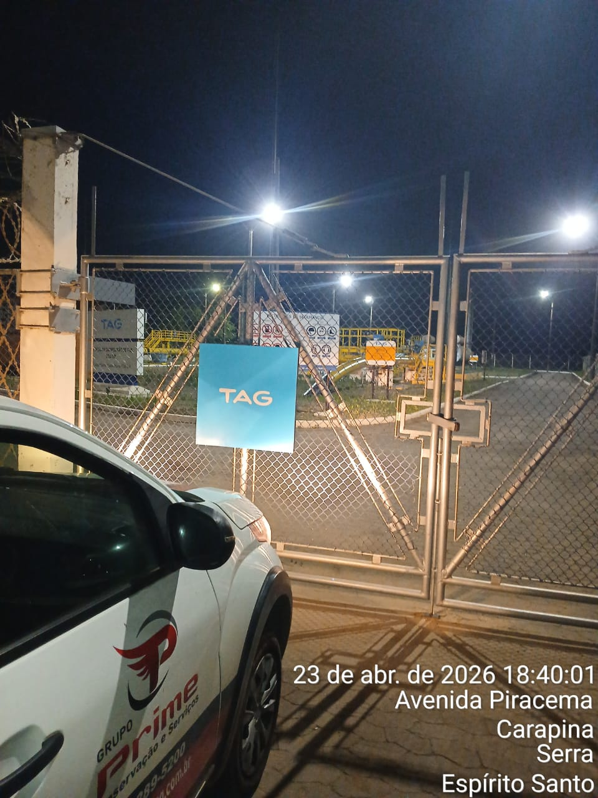 |  |  |  |  | 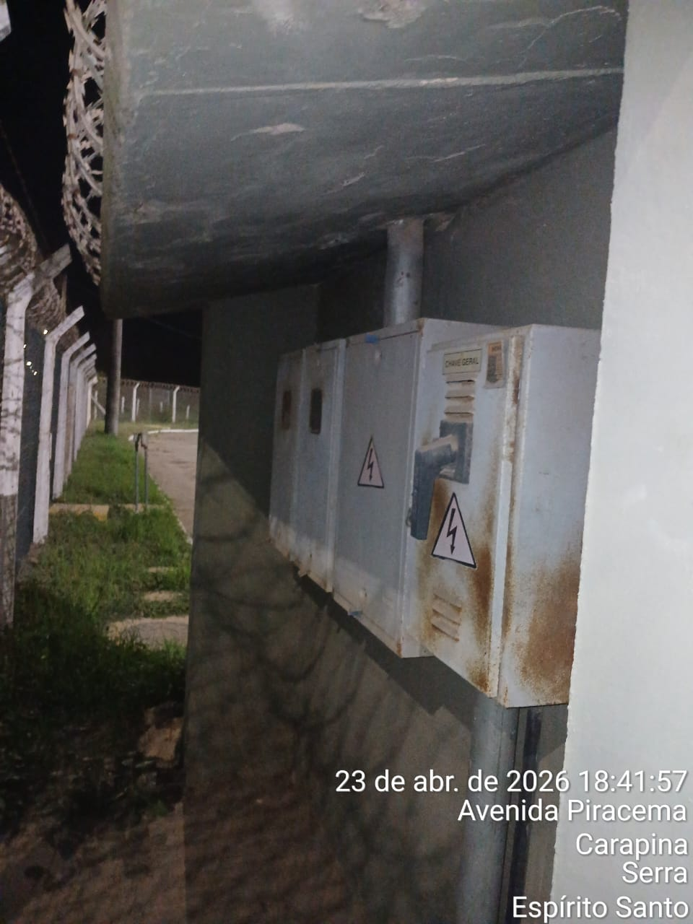
Imagem 03 - |  |  |  |  | Imagem 04 -
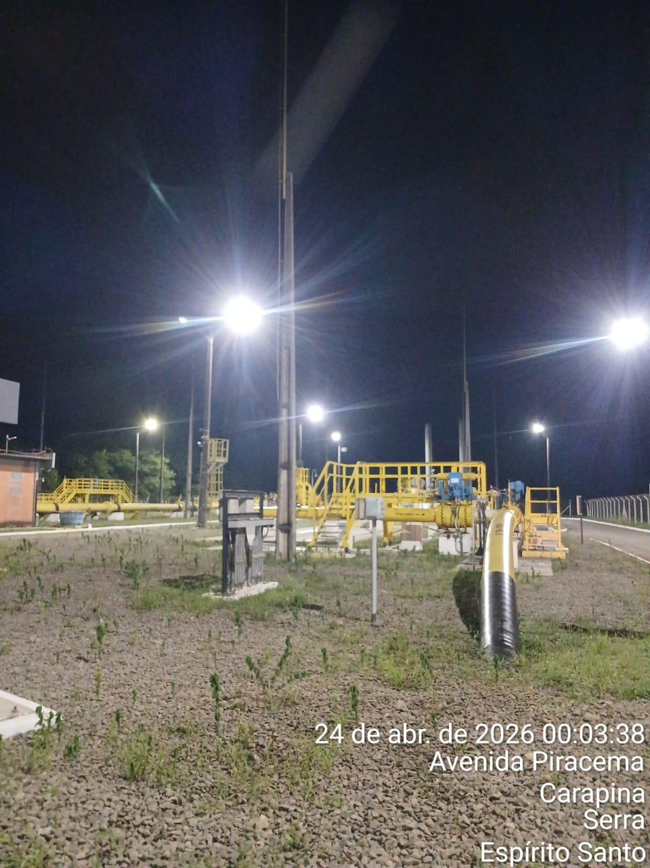 |  |  |  |  | 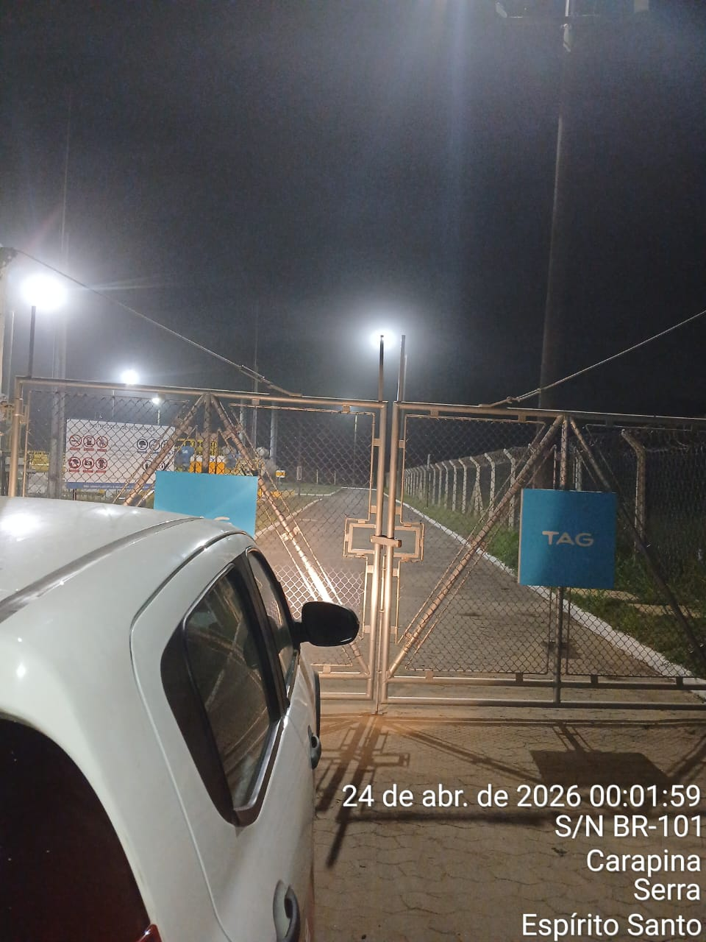
CHEGADA NA UNIDADE | TEMPO DE PERMANÊNCIA |  | SAÍDA DA UNIDADE |  | CHEGADA NA UNIDADE |  | TEMPO DE PERMANÊNCIA | SAÍDA DA UNIDADE
18:40:00 | 0:30:00 |  | 19:10:00 |  | 0:02:00 |  | 0:30:00 | 0:32:00
EQUIPE DE RONDA |  | RESPONSÁVEL PELA TRANSCRIÇÃO |  |  | RESPONSÁVEL PELA FISCALIZAÇÃO ESOM
Equipe |  | Supervisor

24_04
RELATÓRIO DIÁRIO DE RONDAS - TAG TIMS

DATA: 24 de abril de 2026 - 06:00 às 18:00
ENGIE |  |  |  | Nº do Contrato |  | CONTRATADA
ESOM – Engie Soluções de Operação e Manutenção | RDO - |  |  | AC380ESOM |  | V F S SISTEMA ELETRÔNICO DE ALARME LTDA
1. DESCRIÇÃO (ÕES) DA(S) OCORRÊNCIA(S):
1ª Ronda:Informo que às 13:14hrs chegamos na Tag edg Tims onde realizamos a primeira . vistoria nos setores, portas e cadeados e ar-condicionado funcionando s/alterações. Sala das baterias com portas e cadeado s/alterações. Realizadas vistorias em todo perímetro interno e externo dos cercados. 2ª Ronda: Informo que às 14:15hrs chegamos na Tag edg Tims onde realizamos a segunda . vistoria nos setores, portas e cadeados e ar-condicionado funcionando s/alterações. Sala das baterias com portas e cadeado s/alterações. Realizadas vistorias em todo perímetro interno e externo dos cercados.
2- PARALISAÇÕES (DURAÇÃO E MOTIVO)

3- REGISTRO FOTOGRÁFICO
Imagem 01 - |  |  |  |  | Imagem 02 -
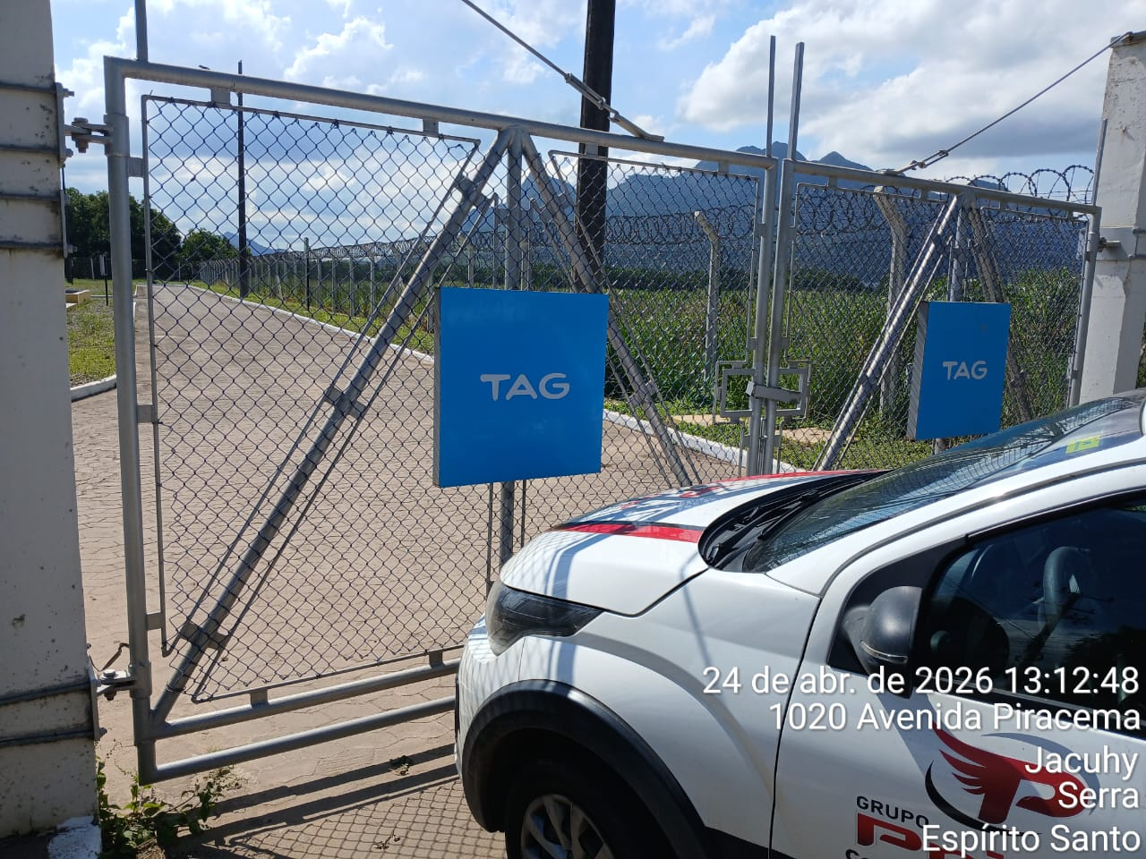 |  |  |  |  | 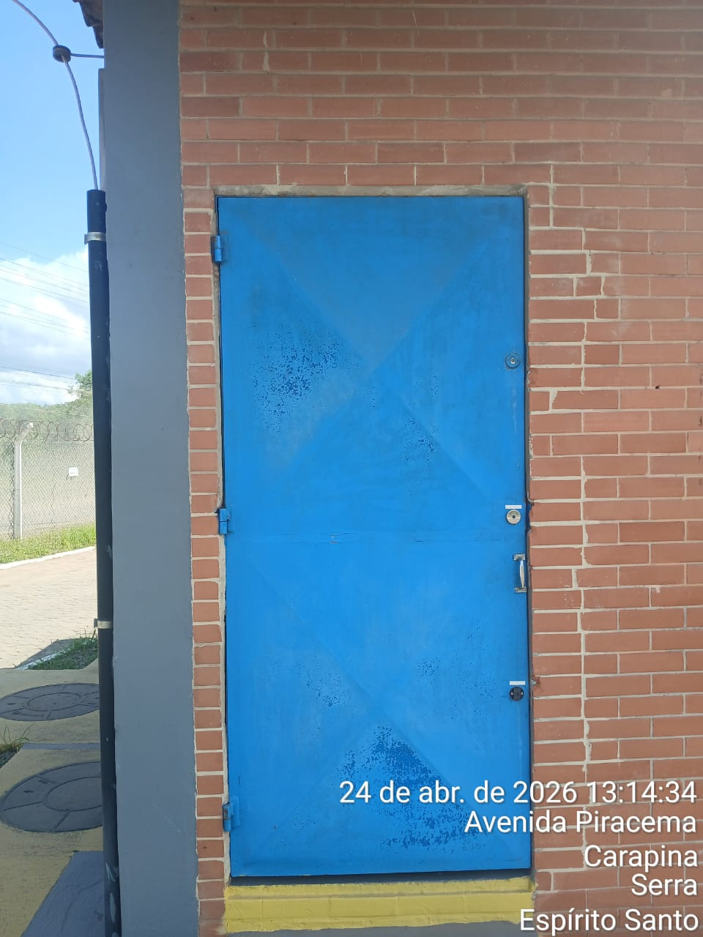
Imagem 03 - |  |  |  |  | Imagem 04 -
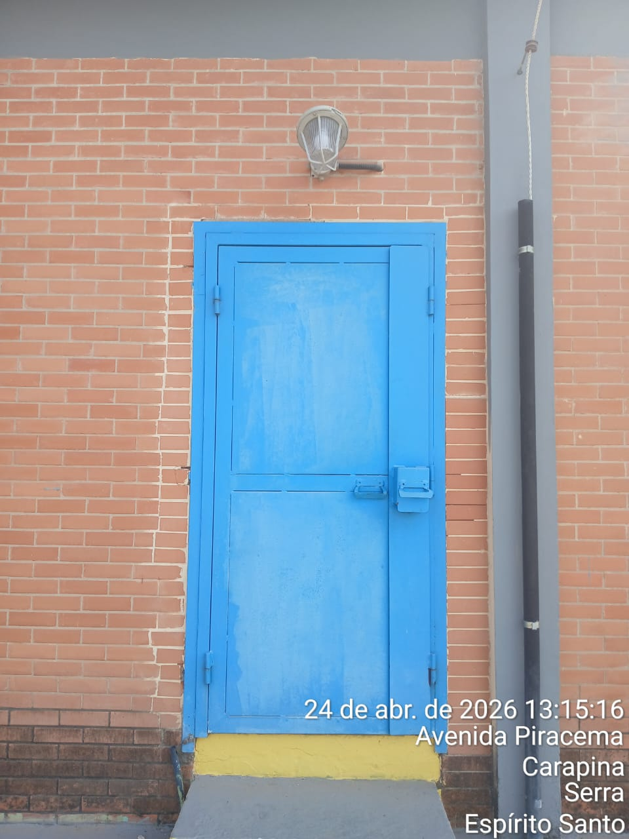 |  |  |  |  | 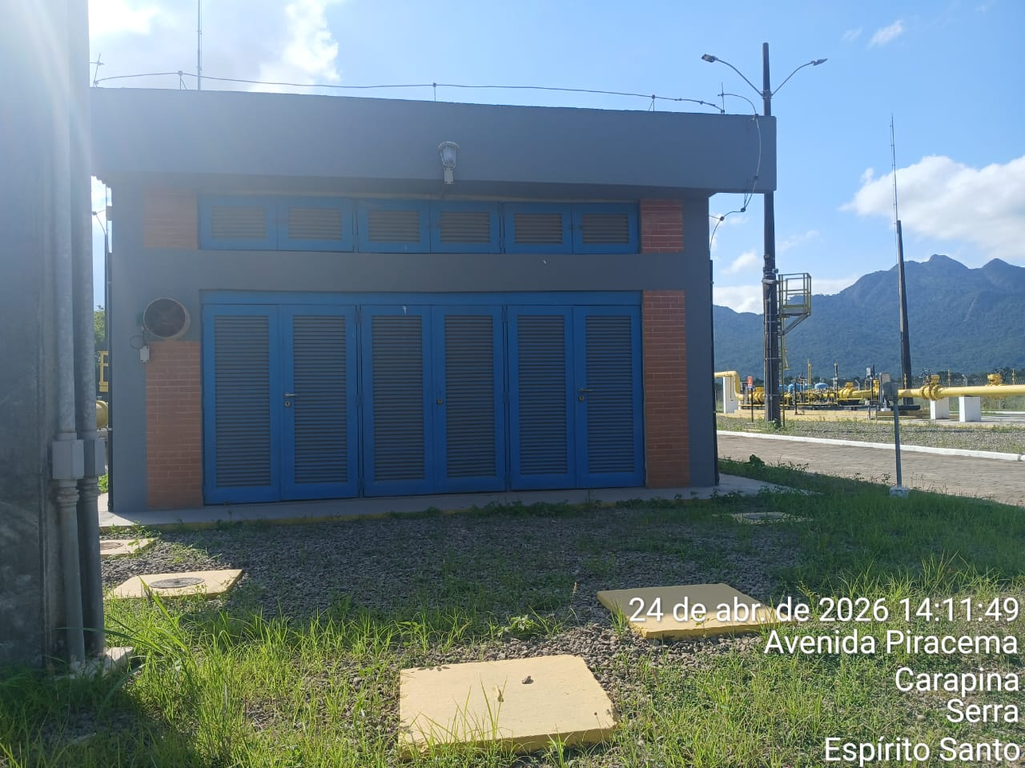
CHEGADA NA UNIDADE | TEMPO DE PERMANÊNCIA |  | SAÍDA DA UNIDADE |  | CHEGADA NA UNIDADE |  | TEMPO DE PERMANÊNCIA | SAÍDA DA UNIDADE
13:14:00 | 0:30:00 |  | 13:44:00 |  | 14:15:00 |  | 0:30:00 | 14:45:00
EQUIPE DE RONDA |  | RESPONSÁVEL PELA TRANSCRIÇÃO |  |  | RESPONSÁVEL PELA FISCALIZAÇÃO ESOM
Equipe |  | Supervisor

25_04
RELATÓRIO DIÁRIO DE RONDAS - TAG TIMS

DATA: 25 de abril de 2026 - 18:00 às 06:00
ENGIE |  |  |  | Nº do Contrato |  | CONTRATADA
ESOM – Engie Soluções de Operação e Manutenção | RDO - |  |  | AC380ESOM |  | V F S SISTEMA ELETRÔNICO DE ALARME LTDA
1. DESCRIÇÃO (ÕES) DA(S) OCORRÊNCIA(S):
1ª Ronda: Informo que às 18:35 hrs chegamos na Tag edg Tims onde realizamos a primeira vistoria nos setores, portas e cadeados e ar-condicionado funcionando s/alterações. Sala das baterias com portas e cadeado s/alterações. Realizadas vistorias em todo perímetro interno e externo dos cercados. 2ª Ronda: Informo que às 00:01 hrs chegamos na Tag edg Tims onde realizamos a segunda vistoria nos setores, portas e cadeados e ar-condicionado funcionando s/alterações. Sala das baterias com portas e cadeado s/alterações. Realizadas vistorias em todo perímetro interno e externo dos cercados.
2- PARALISAÇÕES (DURAÇÃO E MOTIVO)

3- REGISTRO FOTOGRÁFICO
Imagem 01 - |  |  |  |  | Imagem 02 -
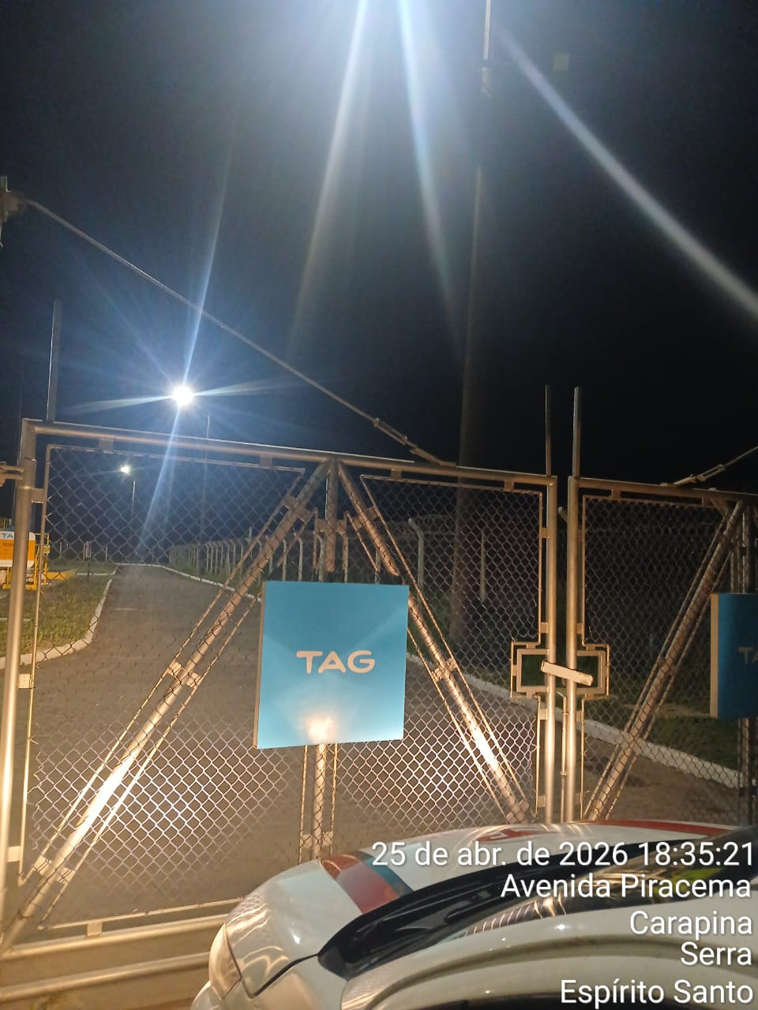 |  |  |  |  | 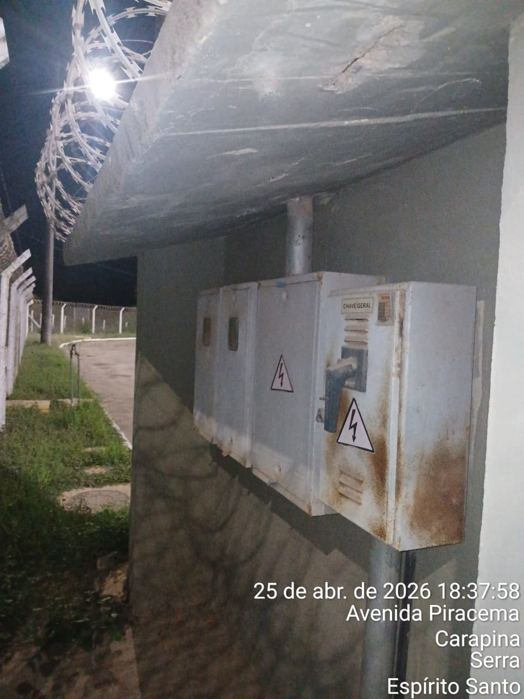
Imagem 03 - |  |  |  |  | Imagem 04 -
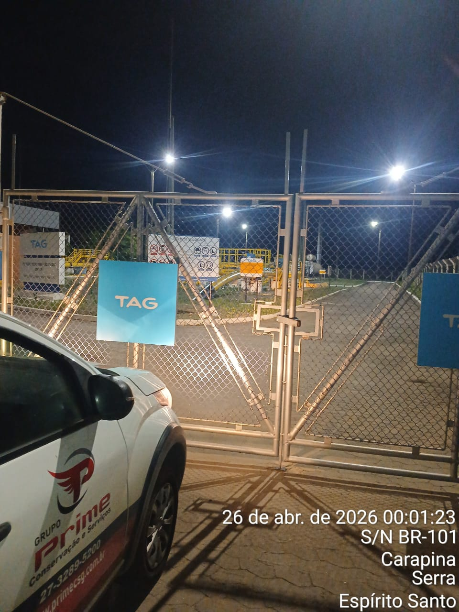 |  |  |  |  | 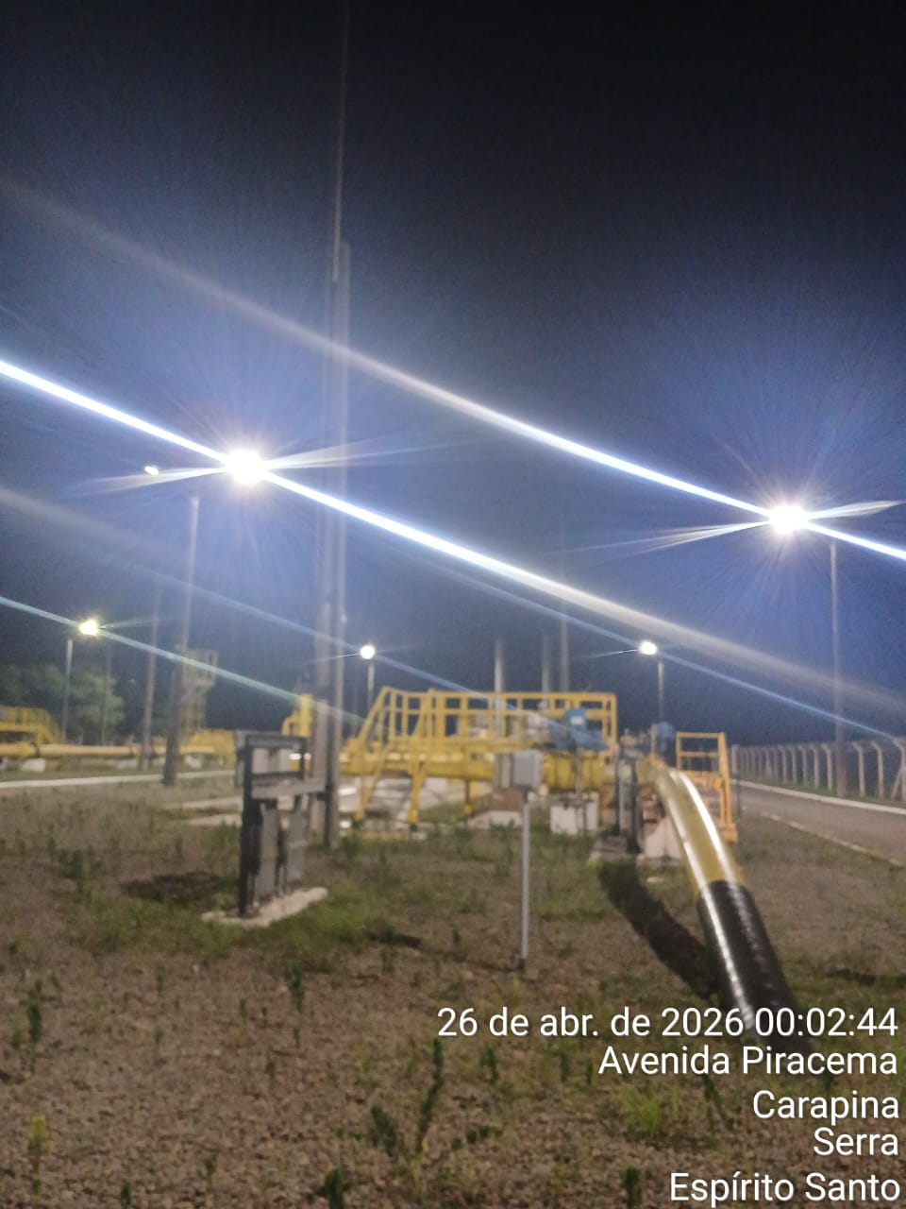 6
CHEGADA NA UNIDADE | TEMPO DE PERMANÊNCIA |  | SAÍDA DA UNIDADE |  | CHEGADA NA UNIDADE |  | TEMPO DE PERMANÊNCIA | SAÍDA DA UNIDADE
18:35:00 | 0:30:00 |  | 19:05:00 |  | 0:01:00 |  | 0:30:00 | 0:31:00
EQUIPE DE RONDA |  | RESPONSÁVEL PELA TRANSCRIÇÃO |  |  | RESPONSÁVEL PELA FISCALIZAÇÃO ESOM
Equipe |  | Supervisor

26_04
RELATÓRIO DIÁRIO DE RONDAS - TAG TIMS

DATA: 26 de abril de 2026 - 06:00 às 18:00
ENGIE |  |  |  | Nº do Contrato |  | CONTRATADA
ESOM – Engie Soluções de Operação e Manutenção | RDO - |  |  | AC380ESOM |  | V F S SISTEMA ELETRÔNICO DE ALARME LTDA
1. DESCRIÇÃO (ÕES) DA(S) OCORRÊNCIA(S):
1ª Ronda: Informo que às 07:19 hrs chegamos na Tag edg Tims onde realizamos a primeira vistoria nos setores, portas e cadeados e ar-condicionado funcionando s/alterações. Sala das baterias com portas e cadeado s/alterações. Realizadas vistorias em todo perímetro interno e externo dos cercados. 2ª Ronda: Informo que às 01:01 hrs chegamos na Tag edg Tims onde realizamos a segunda vistoria nos setores, portas e cadeados e ar-condicionado funcionando s/alterações. Sala das baterias com portas e cadeado s/alterações. Realizadas vistorias em todo perímetro interno e externo dos cercados .
2- PARALISAÇÕES (DURAÇÃO E MOTIVO)

3- REGISTRO FOTOGRÁFICO
Imagem 01 - |  |  |  |  | Imagem 02 -
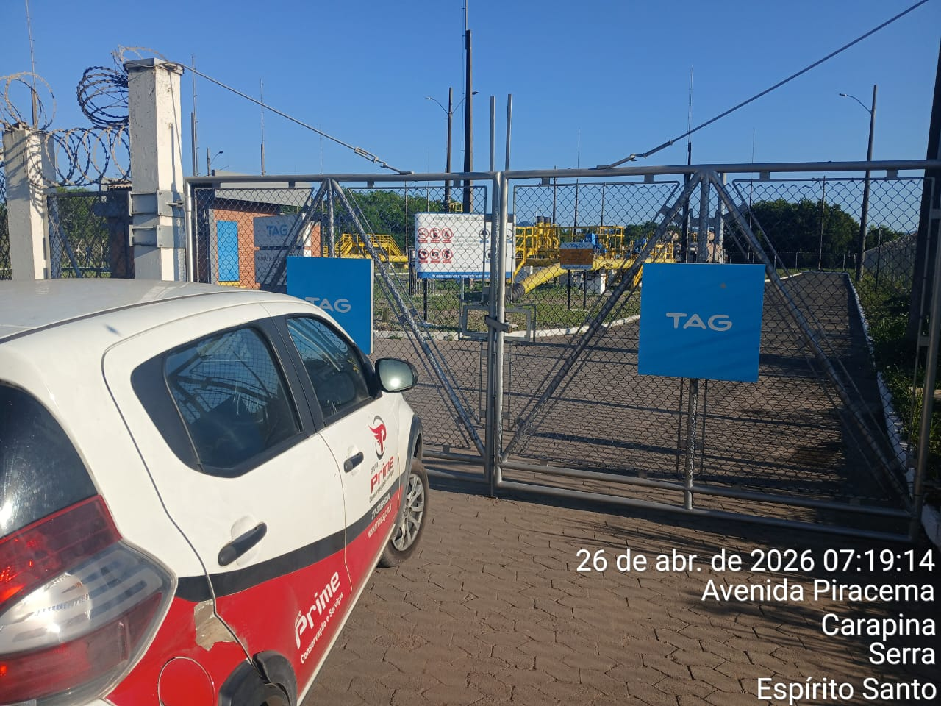 |  |  |  |  | 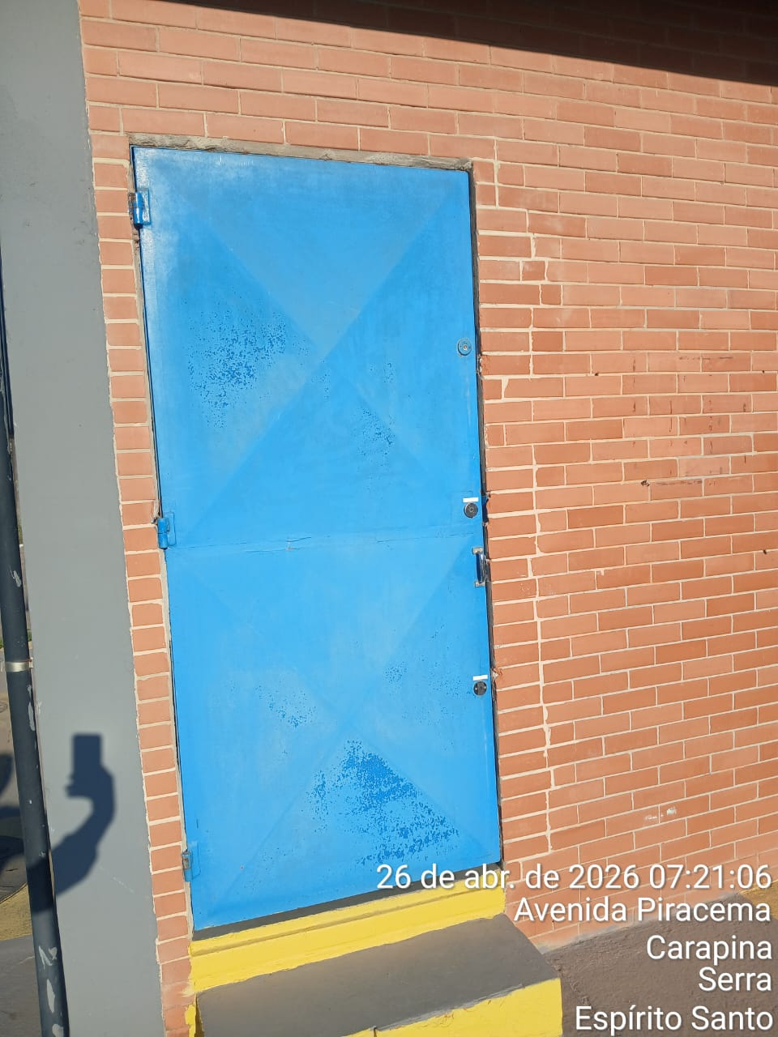
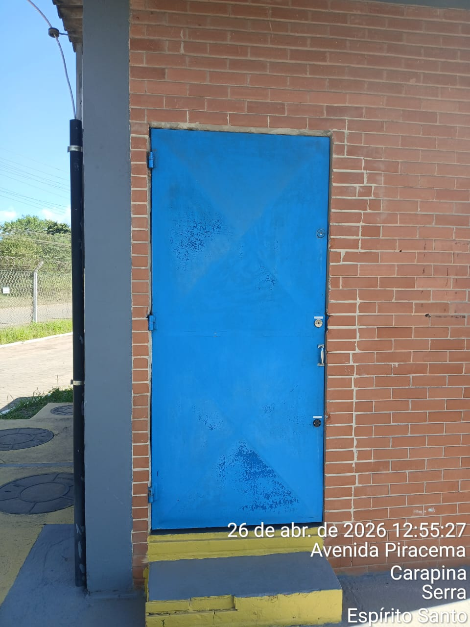
Imagem 03 - |  |  |  |  | Imagem 04 -
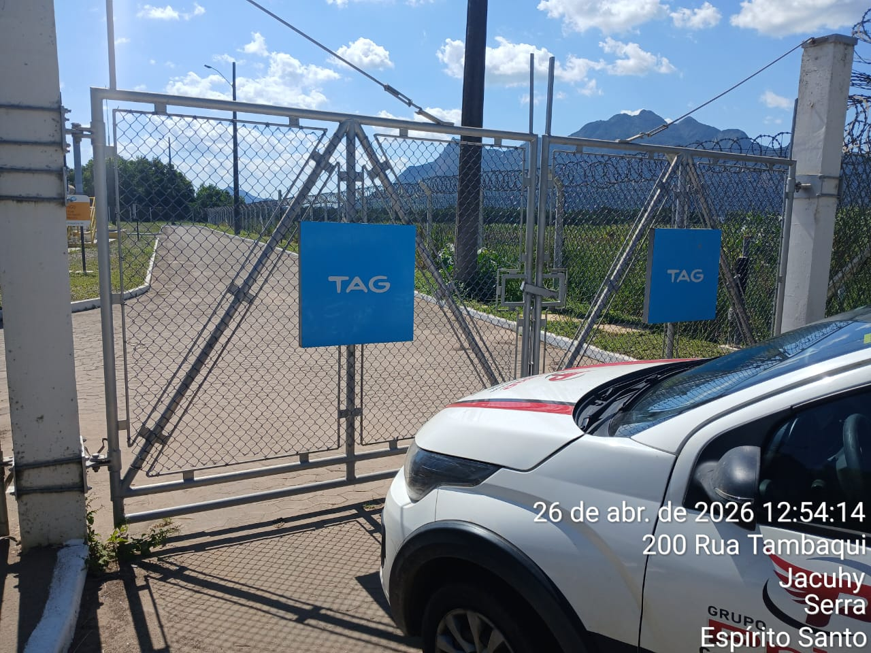
CHEGADA NA UNIDADE | TEMPO DE PERMANÊNCIA |  | SAÍDA DA UNIDADE |  | CHEGADA NA UNIDADE |  | TEMPO DE PERMANÊNCIA | SAÍDA DA UNIDADE
7:19:00 | 0:30:00 |  | 7:49:00 |  | 12:55:00 |  | 0:30:00 | 13:25:00
EQUIPE DE RONDA |  | RESPONSÁVEL PELA TRANSCRIÇÃO |  |  | RESPONSÁVEL PELA FISCALIZAÇÃO ESOM
Equipe |  | Supervisor

27_04
RELATÓRIO DIÁRIO DE RONDAS - TAG TIMS

DATA: 27 de abril de 2026 - 18:00 às 06:00
ENGIE |  |  |  | Nº do Contrato |  | CONTRATADA
ESOM – Engie Soluções de Operação e Manutenção | RDO - |  |  | AC380ESOM |  | V F S SISTEMA ELETRÔNICO DE ALARME LTDA
1. DESCRIÇÃO (ÕES) DA(S) OCORRÊNCIA(S):
1ª Ronda: Informo que às 19:35 hrs chegamos na Tag edg Tims onde realizamos a primeira vistoria nos setores, portas e cadeados e ar-condicionado funcionando s/alterações. Sala das baterias com portas e cadeado s/alterações. Realizadas vistorias em todo perímetro interno e externo dos cercados. 2ª Ronda: Informo que às 20:30hrs chegamos na Tag edg Tims onde realizamos a segunda vistoria nos setores, portas e cadeados e ar-condicionado funcionando s/alterações. Sala das baterias com portas e cadeado s/alterações. Realizadas vistorias em todo perímetro interno e externo dos cercados.
2- PARALISAÇÕES (DURAÇÃO E MOTIVO)

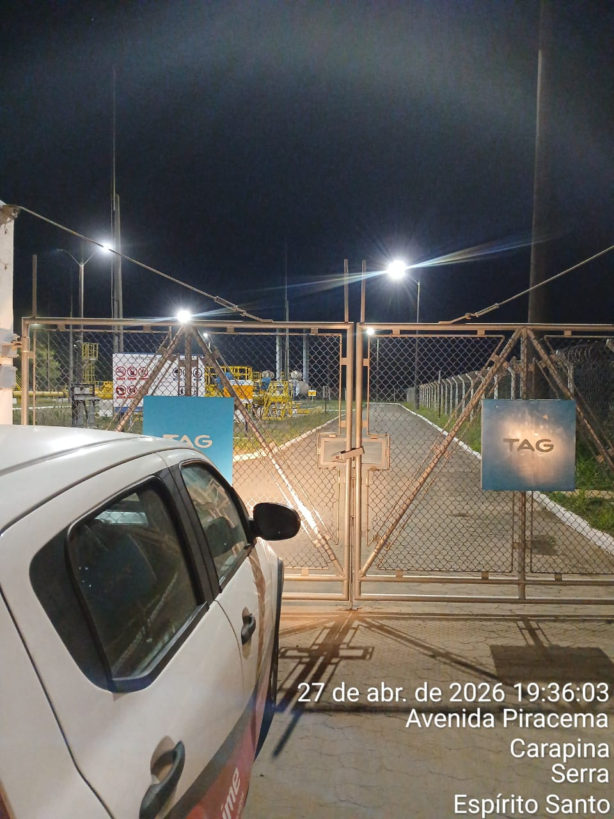
3- REGISTRO FOTOGRÁFICO
Imagem 01 - |  |  |  |  | Imagem 02 -
 |  |  |  |  | 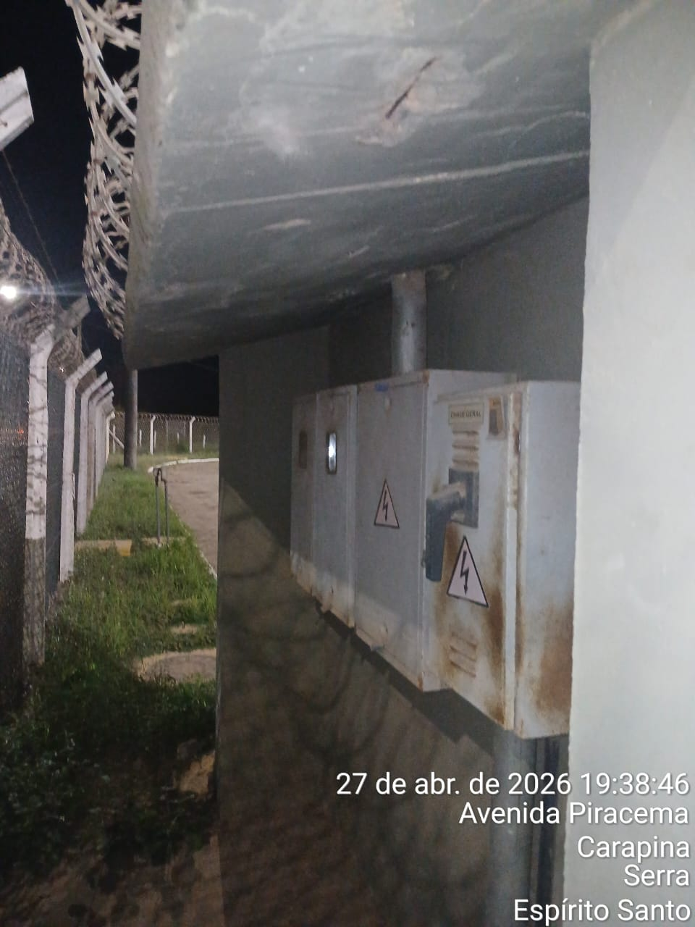
Imagem 03 - |  |  |  |  | Imagem 04 -
 |  |  |  |  | 
CHEGADA NA UNIDADE | TEMPO DE PERMANÊNCIA |  | SAÍDA DA UNIDADE |  | CHEGADA NA UNIDADE |  | TEMPO DE PERMANÊNCIA | SAÍDA DA UNIDADE
19:35:00 | 0:30:00 |  | 20:05:00 |  | 20:30:00 |  | 0:30:00 | 21:00:00
EQUIPE DE RONDA |  | RESPONSÁVEL PELA TRANSCRIÇÃO |  |  | RESPONSÁVEL PELA FISCALIZAÇÃO ESOM
Equipe |  | Supervisor

28_04
RELATÓRIO DIÁRIO DE RONDAS - TAG TIMS

DATA: 28 de abril de 2026 - 06:00 às 18:00
ENGIE |  |  |  | Nº do Contrato |  | CONTRATADA
ESOM – Engie Soluções de Operação e Manutenção | RDO - |  |  | AC380ESOM |  | V F S SISTEMA ELETRÔNICO DE ALARME LTDA
1. DESCRIÇÃO (ÕES) DA(S) OCORRÊNCIA(S):
1ª Ronda:. Informo que às 12:32 hrs chegamos na Tag edg Tims onde realizamos a primeira vistoria nos setores, portas e cadeados e ar-condicionado funcionando s/alterações. Sala das baterias com portas e cadeado s/alterações. Realizadas vistorias em todo perímetro interno e externo dos cercados. 2ª Ronda: Informo que às 13:41 hrs chegamos na Tag edg Tims onde realizamos a segunda. vistoria nos setores, portas e cadeados e ar-condicionado funcionando s/alterações. Sala das baterias com portas e cadeado s/alterações. Realizadas vistorias em todo perímetro interno e externo dos cercados.
2- PARALISAÇÕES (DURAÇÃO E MOTIVO)

3- REGISTRO FOTOGRÁFICO
Imagem 01 - |  |  |  |  | Imagem 02 -
 |  |  |  |  | 
Imagem 03 - |  |  |  |  | Imagem 04 -
 |  |  |  |  | 
CHEGADA NA UNIDADE | TEMPO DE PERMANÊNCIA |  | SAÍDA DA UNIDADE |  | CHEGADA NA UNIDADE |  | TEMPO DE PERMANÊNCIA | SAÍDA DA UNIDADE
12:32:00 | 0:30:00 |  | 13:02:00 |  | 13:41:00 |  | 0:30:00 | 14:11:00
EQUIPE DE RONDA |  | RESPONSÁVEL PELA TRANSCRIÇÃO |  |  | RESPONSÁVEL PELA FISCALIZAÇÃO ESOM
Equipe |  | Supervisor

29_04
RELATÓRIO DIÁRIO DE RONDAS - TAG TIMS

DATA: 29 de abril de 2026 - 18:00 às 06:00
ENGIE |  |  |  | Nº do Contrato |  | CONTRATADA
ESOM – Engie Soluções de Operação e Manutenção | RDO - |  |  | AC380ESOM |  | V F S SISTEMA ELETRÔNICO DE ALARME LTDA
1. DESCRIÇÃO (ÕES) DA(S) OCORRÊNCIA(S):
1ª Ronda: Informo que às 22:50 hrs chegamos na Tag edg Tims onde realizamos a primeira vistoria nos setores, portas e cadeados e ar-condicionado funcionando s/alterações. Sala das baterias com portas e cadeado s/alterações. Realizadas vistorias em todo perímetro interno e externo dos cercados. 2ª Ronda: Informo que às 00:00hrs chegamos na Tag edg Tims onde realizamos a segunda vistoria nos setores, portas e cadeados e ar-condicionado funcionando s/alterações. Sala das baterias com portas e cadeado s/alterações. Realizadas vistorias em todo perímetro interno e externo dos cercados.
2- PARALISAÇÕES (DURAÇÃO E MOTIVO)

3- REGISTRO FOTOGRÁFICO
Imagem 01 - |  |  |  |  | Imagem 02 -
 |  |  |  |  | 
Imagem 03 - |  |  |  |  | Imagem 04 -
 |  |  |  |  | 
CHEGADA NA UNIDADE | TEMPO DE PERMANÊNCIA |  | SAÍDA DA UNIDADE |  | CHEGADA NA UNIDADE |  | TEMPO DE PERMANÊNCIA | SAÍDA DA UNIDADE
22:50:00 | 0:30:00 |  | 23:20:00 |  | 0:00:00 |  | 0:30:00 | 0:30:00
EQUIPE DE RONDA |  | RESPONSÁVEL PELA TRANSCRIÇÃO |  |  | RESPONSÁVEL PELA FISCALIZAÇÃO ESOM
Equipe |  | Supervisor

30_04
RELATÓRIO DIÁRIO DE RONDAS - TAG TIMS

DATA: 30 de abril de 2026 - 06:00 às 18:00
ENGIE |  |  |  | Nº do Contrato |  | CONTRATADA
ESOM – Engie Soluções de Operação e Manutenção | RDO - |  |  | AC380ESOM |  | V F S SISTEMA ELETRÔNICO DE ALARME LTDA
1. DESCRIÇÃO (ÕES) DA(S) OCORRÊNCIA(S):
1ª Ronda: Informo que às 12:16 hrs chegamos na Tag edg Tims onde realizamos a primeira vistoria nos setores, portas e cadeados e ar-condicionado funcionando s/alterações. Sala das baterias com portas e cadeado s/alterações. Realizadas vistorias em todo perímetro interno e externo dos cercados. 2ª Ronda: Informo que às 13:21hrs chegamos na Tag edg Tims onde realizamos a primeira vistoria nos setores, portas e cadeados e ar-condicionado funcionando s/alterações. Sala das baterias com portas e cadeado s/alterações. Realizadas vistorias em todo perímetro interno e externo dos cercados.
2- PARALISAÇÕES (DURAÇÃO E MOTIVO)


3- REGISTRO FOTOGRÁFICO
Imagem 01 - |  |  |  |  | Imagem 02 -

Imagem 03 - |  |  |  |  | Imagem 04 -
 |  |  |  |  | 
CHEGADA NA UNIDADE | TEMPO DE PERMANÊNCIA |  | SAÍDA DA UNIDADE |  | CHEGADA NA UNIDADE |  | TEMPO DE PERMANÊNCIA | SAÍDA DA UNIDADE
12:16:00 | 0:30:00 |  | 12:46:00 |  | 13:21:00 |  | 0:30:00 | 13:51:00
EQUIPE DE RONDA |  | RESPONSÁVEL PELA TRANSCRIÇÃO |  |  | RESPONSÁVEL PELA FISCALIZAÇÃO ESOM
Equipe |  | Supervisor

01_05
RELATÓRIO DIÁRIO DE RONDAS - TAG TIMS

DATA: 01 de maio de 2026 - 18 :00 às 06:00
ENGIE |  |  |  | Nº do Contrato |  | CONTRATADA
ESOM – Engie Soluções de Operação e Manutenção | RDO - |  |  | AC380ESOM |  | V F S SISTEMA ELETRÔNICO DE ALARME LTDA
1. DESCRIÇÃO (ÕES) DA(S) OCORRÊNCIA(S):
1ª Ronda: Informo que às 18:47hrs chegamos na Tag edg Tims onde realizamos a primeira vistoria nos setores, portas e cadeados e ar-condicionado funcionando s/alterações. Sala das baterias com portas e cadeado s/alterações. Realizadas vistorias em todo perímetro interno e externo dos cercados. 2ª Ronda: Informo que às 00:04 hrs chegamos na Tag edg Tims onde realizamos a segunda vistoria nos setores, portas e cadeados e ar-condicionado funcionando s/alterações. Sala das baterias com portas e cadeado s/alterações. Realizadas vistorias em todo perímetro interno e externo dos cercados.
2- PARALISAÇÕES (DURAÇÃO E MOTIVO)

3- REGISTRO FOTOGRÁFICO
Imagem 01 - |  |  |  |  | Imagem 02 -
 |  |  |  |  | 

Imagem 03 - |  |  |  |  | Imagem 04 -
 |  |  |  |  | 
CHEGADA NA UNIDADE | TEMPO DE PERMANÊNCIA |  | SAÍDA DA UNIDADE |  | CHEGADA NA UNIDADE |  | TEMPO DE PERMANÊNCIA | SAÍDA DA UNIDADE
18:47:00 | 0:30:00 |  | 19:17:00 |  | 0:04:00 |  | 0:30:00 | 0:34:00
EQUIPE DE RONDA |  | RESPONSÁVEL PELA TRANSCRIÇÃO |  |  | RESPONSÁVEL PELA FISCALIZAÇÃO ESOM
Equipe |  | Supervisor

02_05
RELATÓRIO DIÁRIO DE RONDAS - TAG TIMS

DATA: 02 de maio de 2026 - 06:00 às 18:00
ENGIE |  |  |  | Nº do Contrato |  | CONTRATADA
ESOM – Engie Soluções de Operação e Manutenção | RDO - |  |  | AC380ESOM |  | V F S SISTEMA ELETRÔNICO DE ALARME LTDA
1. DESCRIÇÃO (ÕES) DA(S) OCORRÊNCIA(S):
1ª Ronda: Informo que às 13:20hrs chegamos na Tag edg Tims onde realizamos a primeira vistoria nos setores, portas e cadeados e ar-condicionado funcionando s/alterações. Sala das baterias com portas e cadeado s/alterações. Realizadas vistorias em todo perímetro interno e externo dos cercados. 2ª Ronda: Informo que às 14:25 hrs chegamos na Tag edg Tims onde realizamos a segunda vistoria nos setores, portas e cadeados e ar-condicionado funcionando s/alterações. Sala das baterias com portas e cadeado s/alterações. Realizadas vistorias em todo perímetro interno e externo dos cercados.
2- PARALISAÇÕES (DURAÇÃO E MOTIVO)

3- REGISTRO FOTOGRÁFICO
Imagem 01 - |  |  |  |  | Imagem 02 -
 |  |  |  |  | 
Imagem 03 - |  |  |  |  | Imagem 04 -
 |  |  |  |  | 
CHEGADA NA UNIDADE | TEMPO DE PERMANÊNCIA |  | SAÍDA DA UNIDADE |  | CHEGADA NA UNIDADE |  | TEMPO DE PERMANÊNCIA | SAÍDA DA UNIDADE
13:20:00 | 0:30:00 |  | 13:50:00 |  | 14:25:00 |  | 0:30:00 | 14:55:00
EQUIPE DE RONDA |  | RESPONSÁVEL PELA TRANSCRIÇÃO |  |  | RESPONSÁVEL PELA FISCALIZAÇÃO ESOM
Equipe |  | Supervisor

03_05
RELATÓRIO DIÁRIO DE RONDAS - TAG TIMS

DATA: 03 de maio de 2026 - 18:00 as 06:00
ENGIE |  |  |  | Nº do Contrato |  | CONTRATADA
ESOM – Engie Soluções de Operação e Manutenção | RDO - |  |  | AC380ESOM |  | V F S SISTEMA ELETRÔNICO DE ALARME LTDA
1. DESCRIÇÃO (ÕES) DA(S) OCORRÊNCIA(S):
1ª Ronda: Informo que às 22:44 hrs chegamos na Tag edg Tims onde realizamos a primeira vistoria nos setores, portas e cadeados e ar-condicionado funcionando s/alterações. Sala das baterias com portas e cadeado s/alterações. Realizadas vistorias em todo perímetro interno e externo dos cercados. 2ª Ronda: Informo que às 00:01 hrs chegamos na Tag edg Tims onde realizamos a segunda vistoria nos setores, portas e cadeados e ar-condicionado funcionando s/alterações. Sala das baterias com portas e cadeado s/alterações. Realizadas vistorias em todo perímetro interno e externo dos cercados.
2- PARALISAÇÕES (DURAÇÃO E MOTIVO)

3- REGISTRO FOTOGRÁFICO
Imagem 01 - |  |  |  |  | Imagem 02 -
 |  |  |  |  | 
Imagem 03 - |  |  |  |  | Imagem 04 -
 |  |  |  |  | 
CHEGADA NA UNIDADE | TEMPO DE PERMANÊNCIA |  | SAÍDA DA UNIDADE |  | CHEGADA NA UNIDADE |  | TEMPO DE PERMANÊNCIA | SAÍDA DA UNIDADE
22:44:00 | 0:30:00 |  | 23:14:00 |  | 0:01:00 |  | 0:30:00 | 0:31:00
EQUIPE DE RONDA |  | RESPONSÁVEL PELA TRANSCRIÇÃO |  |  | RESPONSÁVEL PELA FISCALIZAÇÃO ESOM
Equipe |  | Supervisor

04_05
RELATÓRIO DIÁRIO DE RONDAS - TAG TIMS

DATA: 04 de maio de 2026 - 06:00 às 18:00
ENGIE |  |  |  | Nº do Contrato |  | CONTRATADA
ESOM – Engie Soluções de Operação e Manutenção | RDO - |  |  | AC380ESOM |  | V F S SISTEMA ELETRÔNICO DE ALARME LTDA
1. DESCRIÇÃO (ÕES) DA(S) OCORRÊNCIA(S):
1ª Ronda: Informo que às 13:24 hrs chegamos na Tag edg Tims onde realizamos a primeira vistoria nos setores, portas e cadeados e ar-condicionado funcionando s/alterações. Sala das baterias com portas e cadeado s/alterações. Realizadas vistorias em todo perímetro interno e externo dos cercados. Obs: No local se encontrava o técnico Thalyson Paixão Silva, da empresa IMCSASTE, dando manutenção nos ar-condicionados. 2ª Ronda: Informo que às 14:31 hrs chegamos na Tag edg Tims onde realizamos a segunda vistoria nos setores, portas e cadeados e ar-condicionado funcionando s/alterações. Sala das baterias com portas e cadeado s/alterações. Realizadas vistorias em todo perímetro interno e externo dos cercados. Obs: No local se encontrava o técnico Thalyson Paixão Silva, da empresa IMCSASTE, e a Sra Brunela dando manutenção nos ar-condicionados.
2- PARALISAÇÕES (DURAÇÃO E MOTIVO)

3- REGISTRO FOTOGRÁFICO
Imagem 01 - |  |  |  |  | Imagem 02 -
 |  |  |  |  | 
Imagem 03 - |  |  |  |  | Imagem 04 -
 |  |  |  |  | 
CHEGADA NA UNIDADE | TEMPO DE PERMANÊNCIA |  | SAÍDA DA UNIDADE |  | CHEGADA NA UNIDADE |  | TEMPO DE PERMANÊNCIA | SAÍDA DA UNIDADE
13:24:00 | 0:30:00 |  | 13:54:00 |  | 14:31:00 |  | 0:30:00 | 15:01:00
EQUIPE DE RONDA |  | RESPONSÁVEL PELA TRANSCRIÇÃO |  |  | RESPONSÁVEL PELA FISCALIZAÇÃO ESOM
Equipe |  | Supervisor

05_05
RELATÓRIO DIÁRIO DE RONDAS - TAG TIMS

DATA: 05 de maio de 2026 - 18:00 às 06:00
ENGIE |  |  |  | Nº do Contrato |  | CONTRATADA
ESOM – Engie Soluções de Operação e Manutenção | RDO - |  |  | AC380ESOM |  | V F S SISTEMA ELETRÔNICO DE ALARME LTDA
1. DESCRIÇÃO (ÕES) DA(S) OCORRÊNCIA(S):
1ª Ronda: Informo que às 19:09 hrs chegamos na Tag edg Tims onde realizamos a primeira vistoria nos setores, portas e cadeados e ar-condicionado funcionando s/alterações. Sala das baterias com portas e cadeado s/alterações. Realizadas vistorias em todo perímetro interno e externo dos cercados. 2ª Ronda: Informo que às 00:03hrs chegamos na Tag edg Tims onde realizamos a segunda vistoria nos setores, portas e cadeados e ar-condicionado funcionando s/alterações. Sala das baterias com portas e cadeado s/alterações. Realizadas vistorias em todo perímetro interno e externo dos cercados.
2- PARALISAÇÕES (DURAÇÃO E MOTIVO)

3- REGISTRO FOTOGRÁFICO
Imagem 01 - |  |  |  |  | Imagem 02 -
 |  |  |  |  | 

Imagem 03 - |  |  |  |  | Imagem 04 -

CHEGADA NA UNIDADE | TEMPO DE PERMANÊNCIA |  | SAÍDA DA UNIDADE |  | CHEGADA NA UNIDADE |  | TEMPO DE PERMANÊNCIA | SAÍDA DA UNIDADE
19:09:00 | 0:30:00 |  | 19:39:00 |  | 0:03:00 |  | 0:30:00 | 0:33:00
EQUIPE DE RONDA |  | RESPONSÁVEL PELA TRANSCRIÇÃO |  |  | RESPONSÁVEL PELA FISCALIZAÇÃO ESOM
Equipe |  | Supervisor

06_05
RELATÓRIO DIÁRIO DE RONDAS - TAG TIMS

DATA: 06 de maio de 2026 - 06:00 às 18:00
ENGIE |  |  |  | Nº do Contrato |  | CONTRATADA
ESOM – Engie Soluções de Operação e Manutenção | RDO - |  |  | AC380ESOM |  | V F S SISTEMA ELETRÔNICO DE ALARME LTDA
1. DESCRIÇÃO (ÕES) DA(S) OCORRÊNCIA(S):
1ª Ronda: Informo que às 11:08 hrs chegamos na Tag edg Tims onde realizamos a primeira vistoria nos setores, portas e cadeados e ar-condicionado funcionando s/alterações. Sala das baterias com portas e cadeado s/alterações. Realizadas vistorias em todo perímetro interno e externo dos cercados. Obs: Se encontra no local o técnico Cleuder Bolsoni, da empresa fort telecom, fazendo manutenção. 2ª Ronda: Informo que às 14:08 hrs chegamos na Tag edg Tims onde realizamos a segunda vistoria nos setores, portas e cadeados e ar-condicionado funcionando s/alterações. Sala das baterias com portas e cadeado s/alterações. Realizadas vistorias em todo perímetro interno e externo dos cercados.
2- PARALISAÇÕES (DURAÇÃO E MOTIVO)

3- REGISTRO FOTOGRÁFICO
Imagem 01 - |  |  |  |  | Imagem 02 -
 |  |  |  |  | 
Imagem 03 - |  |  |  |  | Imagem 04 -
 |  |  |  |  | 
CHEGADA NA UNIDADE | TEMPO DE PERMANÊNCIA |  | SAÍDA DA UNIDADE |  | CHEGADA NA UNIDADE |  | TEMPO DE PERMANÊNCIA | SAÍDA DA UNIDADE
11:08:00 | 0:30:00 |  | 11:38:00 |  | 14:08:00 |  | 0:30:00 | 14:38:00
EQUIPE DE RONDA |  | RESPONSÁVEL PELA TRANSCRIÇÃO |  |  | RESPONSÁVEL PELA FISCALIZAÇÃO ESOM
Equipe |  | Supervisor

07_05
RELATÓRIO DIÁRIO DE RONDAS - TAG TIMS

DATA: 07 de maio de 2026 - 18:00 às 06:00
ENGIE |  |  |  | Nº do Contrato |  | CONTRATADA
ESOM – Engie Soluções de Operação e Manutenção | RDO - |  |  | AC380ESOM |  | V F S SISTEMA ELETRÔNICO DE ALARME LTDA
1. DESCRIÇÃO (ÕES) DA(S) OCORRÊNCIA(S):
1ª Ronda: Informo que às 19:12hrs chegamos na Tag edg Tims onde realizamos a primeira vistoria nos setores, portas e cadeados e ar-condicionado funcionando s/alterações. Sala das baterias com portas e cadeado s/alterações. Realizadas vistorias em todo perímetro interno e externo dos cercados. 2ª Ronda: Informo que às 00:35 hrs chegamos na Tag edg Tims onde realizamos a segunda vistoria nos setores, portas e cadeados e ar-condicionado funcionando s/alterações. Sala das baterias com portas e cadeado s/alterações. Realizadas vistorias em todo perímetro interno e externo dos cercados.
2- PARALISAÇÕES (DURAÇÃO E MOTIVO)

3- REGISTRO FOTOGRÁFICO
Imagem 01 - |  |  |  |  | Imagem 02 -
 |  |  |  |  | 
Imagem 03 - |  |  |  |  | Imagem 04 -
 |  |  |  |  | 
CHEGADA NA UNIDADE | TEMPO DE PERMANÊNCIA |  | SAÍDA DA UNIDADE |  | CHEGADA NA UNIDADE |  | TEMPO DE PERMANÊNCIA | SAÍDA DA UNIDADE
19:12:00 | 0:30:00 |  | 19:42:00 |  | 0:35:00 |  | 0:30:00 | 1:05:00
EQUIPE DE RONDA |  | RESPONSÁVEL PELA TRANSCRIÇÃO |  |  | RESPONSÁVEL PELA FISCALIZAÇÃO ESOM
Equipe |  | Supervisor

08_05

RELATÓRIO DIÁRIO DE RONDAS - TAG TIMS

DATA: 08 de maio de 2026 - 06:00 às 18:00
ENGIE |  |  |  | Nº do Contrato |  | CONTRATADA
ESOM – Engie Soluções de Operação e Manutenção | RDO - |  |  | AC380ESOM |  | V F S SISTEMA ELETRÔNICO DE ALARME LTDA
1. DESCRIÇÃO (ÕES) DA(S) OCORRÊNCIA(S):
1ª Ronda: Informo que às 12:07 hrs chegamos na Tag edg Tims onde realizamos a primeira vistoria nos setores, portas e cadeados e ar-condicionado funcionando s/alterações. Sala das baterias com portas e cadeado s/alterações. Realizadas vistorias em todo perímetro interno e externo dos cercados. 2ª Ronda: Informo que às 00:11hrs chegamos na Tag edg Tims onde realizamos a segunda vistoria nos setores, portas e cadeados e ar-condicionado funcionando s/alterações. Sala das baterias com portas e cadeado s/alterações. Realizadas vistorias em todo perímetro interno e externo dos cercados .
2- PARALISAÇÕES (DURAÇÃO E MOTIVO)


3- REGISTRO FOTOGRÁFICO
Imagem 01 - |  |  |  |  | Imagem 02 -


Imagem 03 - |  |  |  |  | Imagem 04 -

CHEGADA NA UNIDADE | TEMPO DE PERMANÊNCIA |  | SAÍDA DA UNIDADE |  | CHEGADA NA UNIDADE |  | TEMPO DE PERMANÊNCIA | SAÍDA DA UNIDADE
12:07:00 | 0:30:00 |  | 12:37:00 |  | 13:34:00 |  | 0:30:00 | 14:04:00
EQUIPE DE RONDA |  | RESPONSÁVEL PELA TRANSCRIÇÃO |  |  | RESPONSÁVEL PELA FISCALIZAÇÃO ESOM
Equipe |  | Supervisor

09_05
RELATÓRIO DIÁRIO DE RONDAS - TAG TIMS

DATA: 09 de maio de 2026 - 18:00 às 06:00
ENGIE |  |  |  | Nº do Contrato |  | CONTRATADA
ESOM – Engie Soluções de Operação e Manutenção | RDO - |  |  | AC380ESOM |  | V F S SISTEMA ELETRÔNICO DE ALARME LTDA
1. DESCRIÇÃO (ÕES) DA(S) OCORRÊNCIA(S):
1ª Ronda: Informo que às 18:28hrs chegamos na Tag edg Tims onde realizamos a primeira vistoria nos setores, portas e cadeados e ar-condicionado funcionando s/alterações. Sala das baterias com portas e cadeado s/alterações. Realizadas vistorias em todo perímetro interno e externo dos cercados. 2ª Ronda: Informo que às 00:01hrs chegamos na Tag edg Tims onde realizamos a segunda nos setores, portas e cadeados e ar-condicionado funcionando s/alterações. Sala das baterias com portas e cadeado s/alterações. Realizadas vistorias em todo perímetro interno e externo dos cercados.
2- PARALISAÇÕES (DURAÇÃO E MOTIVO)


3- REGISTRO FOTOGRÁFICO
Imagem 01 - |  |  |  |  | Imagem 02 -


Imagem 03 - |  |  |  |  | Imagem 04 -

CHEGADA NA UNIDADE | TEMPO DE PERMANÊNCIA |  | SAÍDA DA UNIDADE |  | CHEGADA NA UNIDADE |  | TEMPO DE PERMANÊNCIA | SAÍDA DA UNIDADE
18:28:00 | 0:30:00 |  | 18:58:00 |  | 0:01:00 |  | 0:30:00 | 0:31:00
EQUIPE DE RONDA |  | RESPONSÁVEL PELA TRANSCRIÇÃO |  |  | RESPONSÁVEL PELA FISCALIZAÇÃO ESOM
Equipe |  | Supervisor

10_05
RELATÓRIO DIÁRIO DE RONDAS - TAG TIMS

DATA: 10 de maio de 2026 - 18:00 as 06:00
ENGIE |  |  |  | Nº do Contrato |  | CONTRATADA
ESOM – Engie Soluções de Operação e Manutenção | RDO - |  |  | AC380ESOM |  | V F S SISTEMA ELETRÔNICO DE ALARME LTDA
1. DESCRIÇÃO (ÕES) DA(S) OCORRÊNCIA(S):
1ª Ronda: Informo que às 10:36 hrs chegamos na Tag edg Tims onde realizamos a primeira vistoria nos setores, portas e cadeados e ar-condicionado funcionando s/alterações. Sala das baterias com portas e cadeado s/alterações. Realizadas vistorias em todo perímetro interno e externo dos cercados. 2ª Ronda: Informo que às 12:07 hrs chegamos na Tag edg Tims onde realizamos a segunda vistoria nos setores, portas e cadeados e ar-condicionado funcionando s/alterações. Sala das baterias com portas e cadeado s/alterações. Realizadas vistorias em todo perímetro interno e externo dos cercados.
2- PARALISAÇÕES (DURAÇÃO E MOTIVO)


3- REGISTRO FOTOGRÁFICO
Imagem 01 - |  |  |  |  | Imagem 02 -

Imagem 03 - |  |  |  |  | Imagem 04 -
 |  |  |  |  | 
CHEGADA NA UNIDADE | TEMPO DE PERMANÊNCIA |  | SAÍDA DA UNIDADE |  | CHEGADA NA UNIDADE |  | TEMPO DE PERMANÊNCIA | SAÍDA DA UNIDADE
10:36:00 | 0:30:00 |  | 11:06:00 |  | 12:07:00 |  | 0:30:00 | 12:37:00
EQUIPE DE RONDA |  | RESPONSÁVEL PELA TRANSCRIÇÃO |  |  | RESPONSÁVEL PELA FISCALIZAÇÃO ESOM
Equipe |  | Supervisor

11_05
RELATÓRIO DIÁRIO DE RONDAS - TAG TIMS

DATA: 11 de maio de 2026 - 18:00 às 06:00
ENGIE |  |  |  | Nº do Contrato |  | CONTRATADA
ESOM – Engie Soluções de Operação e Manutenção | RDO - |  |  | AC380ESOM |  | V F S SISTEMA ELETRÔNICO DE ALARME LTDA
1. DESCRIÇÃO (ÕES) DA(S) OCORRÊNCIA(S):
1ª Ronda: Informo que às 19:00hrs chegamos na Tag edg Tims onde realizamos a primeira vistoria nos setores, portas e cadeados e ar-condicionado funcionando s/alterações. Sala das baterias com portas e cadeado s/alterações. Realizadas vistorias em todo perímetro interno e externo dos cercados. 2ª Ronda: Informo que às 00:01hrs chegamos na Tag edg Tims onde realizamos a segunda vistoria nos setores, portas e cadeados e ar-condicionado funcionando s/alterações. Sala das baterias com portas e cadeado s/alterações. Realizadas vistorias em todo perímetro interno e externo dos cercados.
2- PARALISAÇÕES (DURAÇÃO E MOTIVO)

3- REGISTRO FOTOGRÁFICO
Imagem 01 - |  |  |  |  | Imagem 02 -
 |  |  |  |  | 
Imagem 03 - |  |  |  |  | Imagem 04 -
 |  |  |  |  | 
CHEGADA NA UNIDADE | TEMPO DE PERMANÊNCIA |  | SAÍDA DA UNIDADE |  | CHEGADA NA UNIDADE |  | TEMPO DE PERMANÊNCIA | SAÍDA DA UNIDADE
19:00:00 | 0:30:00 |  | 19:30:00 |  | 0:01:00 |  | 0:30:00 | 0:31:00
EQUIPE DE RONDA |  | RESPONSÁVEL PELA TRANSCRIÇÃO |  |  | RESPONSÁVEL PELA FISCALIZAÇÃO ESOM
Equipe |  | Supervisor

12_05
RELATÓRIO DIÁRIO DE RONDAS - TAG TIMS

DATA: 12 de maio de 2026 - 06:00 às 18:00
ENGIE |  |  |  | Nº do Contrato |  | CONTRATADA
ESOM – Engie Soluções de Operação e Manutenção | RDO - |  |  | AC380ESOM |  | V F S SISTEMA ELETRÔNICO DE ALARME LTDA
1. DESCRIÇÃO (ÕES) DA(S) OCORRÊNCIA(S):
1ª Ronda: Informo que às 10:42 hrs chegamos na Tag edg Tims onde realizamos a primeira vistoria nos setores, portas e cadeados e ar-condicionado funcionando s/alterações. Sala das baterias com portas e cadeado s/alterações. Realizadas vistorias em todo perímetro interno e externo dos cercados. Estava dentro do perímetro da estação de gás a empresa IMCSISTE capina sobre a responsabilidade do Sr Délhio Pereira Amaral 2ª Ronda: Informo que às 13:51 hrs chegamos na Tag edg Tims onde realizamos a segunda vistoria nos setores, portas e cadeados e ar-condicionado funcionando s/alterações. Sala das baterias com portas e cadeado s/alterações. Realizadas vistorias em todo perímetro interno e externo dos cercados. Obs: Os colaboradores da empresa IMCSASTE, ainda continuam na área da estação de gás fazendo a limpeza do capim
2- PARALISAÇÕES (DURAÇÃO E MOTIVO)

3- REGISTRO FOTOGRÁFICO
Imagem 01 - |  |  |  |  | Imagem 02 -
 |  |  |  |  | 
Imagem 03 - |  |  |  |  | Imagem 04 -
 |  |  |  |  | 
CHEGADA NA UNIDADE | TEMPO DE PERMANÊNCIA |  | SAÍDA DA UNIDADE |  | CHEGADA NA UNIDADE |  | TEMPO DE PERMANÊNCIA | SAÍDA DA UNIDADE
10:42:00 | 0:30:00 |  | 11:12:00 |  | 13:51:00 |  | 0:30:00 | 14:21:00
EQUIPE DE RONDA |  | RESPONSÁVEL PELA TRANSCRIÇÃO |  |  | RESPONSÁVEL PELA FISCALIZAÇÃO ESOM
Equipe |  | Supervisor

